Österreich gesamt
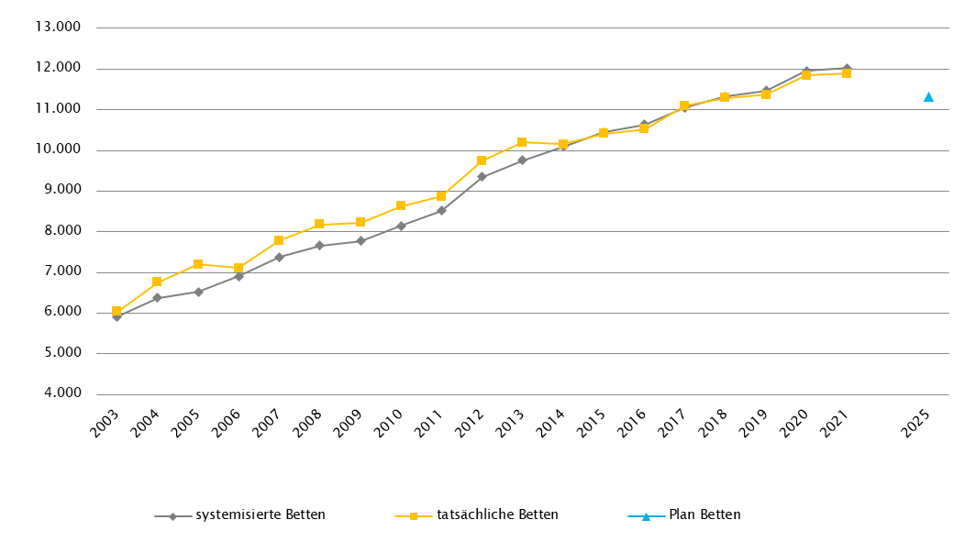
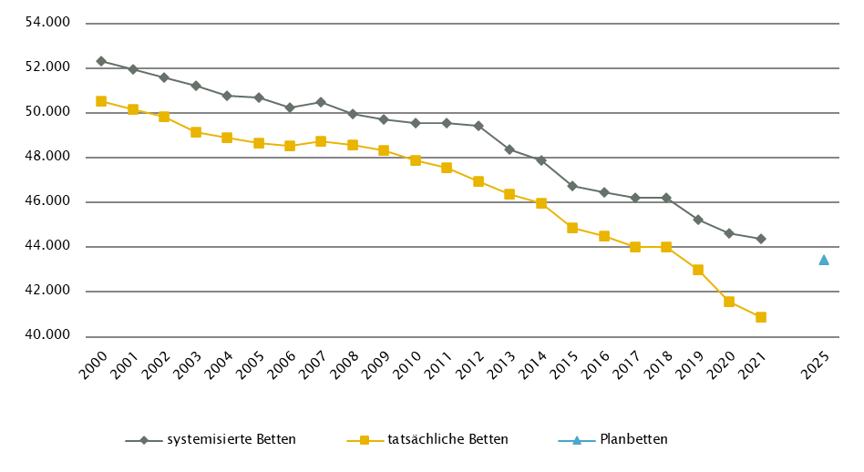
Österreich gesamt

Farblegende: optionale Angabe |  |  |  |  |  |  | nicht vorgesehen

Ambulante ärztliche Versorgung
 |  | AM/PV | AN | KIJU | KJC(2) | KJP | CH | NCH(1) | IM | GGH | NEU | PSY | DER | AU | HNO | URO | PCH(2) | PUL | OR | UCH | ORTR | MKG | ZMK(3) | STR | RAD | NUK | PMR | PAT | LAB | SON | gesamt
 | IST ÄAVE 2021 |  |  |  |  |  |  |  |  |  |  |  |  |  |  |  |  |  |  |  | 0 | 0 | 0
 | ÄAVE spitalsambulant | 39.6 | - | 302.7 | - | 58.0 | 462.7 | - | 1057.4 | 328.2 | 171.2 | 170.7 | 161.2 | 220.3 | 128.2 | 115.5 | - | 63.4 | 76.2 | 306.9 | 236.3 | 56.8 | 53.0 | - | - | - | - | - | - | - | 4008.2
ÄAVE niedergelassene Ärztinnen/Ärzte gesamt (mit Vertrag) |  | 3797.0 | - | 251.8 | - | 32.0 | 114.3 | - | 426.0 | 390.9 | 125.3 | 147.8 | 230.9 | 366.8 | 230.4 | 176.5 | - | 152.5 | 277.0 | 17.0 | 0.0 | 0.0 | 2651.1 | - | - | - | - | - | - | - | 9387.1
ÄAVE in selbstständigen Ambulatorien (mit Vertrag) |  | 2.0 | - | 11.0 | - | 3.0 | 0.0 | - | 2.9 | 0.7 | 0.0 | 4.4 | 1.7 | 2.1 | 0.0 | 0.0 | - | 0.0 | 0.0 | 0.0 | 0.0 | 0.0 | 57.7 | - | - | - | - | - | - | - | 85.4
ÄAVE in Kassenambulatorien (kasseneigene selbstständige Ambulatorien) |  | 23.0 | - | 4.0 | - | 0.0 | 3.0 | - | 57.9 | 11.8 | 7.5 | 3.5 | 6.7 | 13.5 | 5.3 | 6.5 | - | 1.7 | 5.6 | 0.0 | 0.0 | 0.0 | 304.5 | - | - | - | - | - | - | - | 454.4
 | ÄAVE insgesamt | 3861.5 | - | 569.5 | - | 93.1 | 580.0 | - | 1544.3 | 731.6 | 303.9 | 326.3 | 400.3 | 602.7 | 363.8 | 298.4 | - | 217.5 | 358.8 | 323.9 | 236.3 | 56.8 | 3066.3 | - | - | - | - | - | - | - | 13935.1
 | davon in PV-Einheiten | n.v.
ÄAVE Wahlärztinnen/-ärzte und in selbstständigen Ambulatorien (ohne Vertrag) |  | 74.0 | - | 40.6 | - | 3.1 | 18.6 | - | 76.6 | 141.6 | 19.1 | 57.7 | 47.5 | 54.1 | 15.2 | 17.3 | - |  | 34.7 | 16.0 | 0.0 | 3.8 | 333.8 | - | - | - | - | - | - | - | 953.9
 | IST Kassenplanstellen bzw. Vertragsärztinnen/-ärzte
 | ÖGK-Planstellen(4) | 3985 | 0 | 300 | 0 | 37 | 112 | 1 | 406 | 420 | 135.0 | 161 | 249 | 378 | 240 | 172 | 0 | 153 | 251 | 18 | 0 | 0 | 2841 | 0 | 76 | 0 | 20 | 12 | 24 | 0 | 9989.0
 | Vertragsärztinnen/-ärzte von BVAEB oder SVS ohne ÖGK-Vertrag | 71 | 0 | 16 | 0 | 3 | 21 | 0 | 84 | 22 | 10 | 7 | 17 | 31 | 12 | 18 | 2 | 4 | 21 | 5 | 2 | 0 | 229 | 0 | 0 | 0 | 1 | 2 | 0 | 1 | 579
 | PLAN ÄAVE - Planungsstand RSG per 12/2022 (RSG 2025)
 | ÄAVE(-Äquivalente) spitalsambulant | Bundesweite Summendarstellung nicht möglich, da die ÄAVE(-Äquivalente) nach Sektor nicht für alle Bundesländer verfügbar sind
ÄAVE(-Äquivalente) niedergelassene Ärztinnen/Ärzte und in selbstständigen Ambulatorien (mit Vertrag und kasseneigene) gesamt
 | ÄAVE und ÄAVE-Äquivalente insgesamt(5) | 4386.5 | - | 562.5 | - | 94.0 | 524.3 | - | 1257.0 | 729.5 | 296.7 | 370.6 | 390.6 | 591.6 | 364.5 | 290.9 | - | 182.4 | n.v. | n.v. | 805.5 | 49.3 | 2730.9 | - | - | - | - | - | - | - | 13626.8
 | davon in PV-Einheiten | 395.6
Anteil PLAN in % spitalsambulant |  | Bundesweite Darstellung nicht möglich, da die ÄAVE(-Äquivalente) nach Sektor nicht für alle Bundesländer verfügbar sind
Anteil PLAN in % niedergelassene Ärztinnen/Ärzte und in selbstständigen Ambulatorien (mit Vertrag und kasseneigene) gesamt
(1) in Regiomed nicht berücksichtigt
(2) zugeordnet zu CH
(3) ZMK inkl. KFO
(4) besetzte und unbesetzte Planstellen; Stand 1. 10. 2021
(5) Bei Plan ÄAVE(-Äquivalente): ORTR = Gesamtsumme aus OR, UCH und ORTR

Akut-Krankenanstalten - Normalpflege- und Intensivbereiche
alle Akut-KA | GEM/IDB(1) | INT(2) | NEO | KIJU | KJC | KJP | CH(3) | NCH | IM | GGH | NEU | PSY(4) | DER | AU | HNO | URO | PCH | PUL | OR | UCH | ORTR | MKG | NUKT | STR | AGR | RNS | PAL | PSO-E | PSO-KJ | gesamt
IST-Stand systemisierte Betten 2021 | 3108 | 2391 | 374 | 1262 | 259 | 439 | 5462 | 508 | 11358 | 2819 | 2855 | 3303 | 526 | 644 | 1029 | 1221 | 246 | 891 | 1798 | 1623 | 2412 | 184 | 65 | 217 | 1814 | 280 | 392 | 405 | 120 | 48005
IST-Stand tatsächliche Betten 2021 | 2659 | 2292 | 356 | 1226 | 229 | 335 | 4847 | 475 | 10857 | 2622 | 2615 | 2951 | 434 | 598 | 928 | 1101 | 228 | 873 | 1613 | 1561 | 2236 | 176 | 62 | 188 | 1657 | 212 | 369 | 404 | 109 | 44213
PLAN-Betten gesamt RSG 2025 (per 12/2022) | Bundesweite Summendarstellung aufgrund nicht vorhandener Darstellung in einigen Bundesländern nicht verfügbar

Fonds-KA (FKA)
IST-Stand systemisierte Betten 2021 | 547 | 2290 | 374 | 1262 | 259 | 439 | 5462 | 508 | 11358 | 2819 | 2855 | 3303 | 526 | 644 | 1029 | 1221 | 246 | 891 | 1798 | 1623 | 1572 | 184 | 65 | 217 | 1814 | 280 | 392 | 380 | 120 | 44478
IST-Stand tatsächliche Betten 2021 | 347 | 2191 | 356 | 1226 | 229 | 335 | 4847 | 475 | 10857 | 2622 | 2615 | 2951 | 434 | 598 | 928 | 1101 | 228 | 873 | 1613 | 1561 | 1412 | 176 | 62 | 188 | 1657 | 212 | 369 | 379 | 109 | 40951
PLAN-Betten RSG per 12/2022 (RSG 2025) | 482 | 2359 | 381 | 1151 | 230 | 454 | 4697 | 485 | 10780 | 2421 | 3038 | 3401 | 438 | 589 | 858 | 1150 | 262 | 853 | - | - | 5346 | 168 | 85 | 201 | 2183 | 443 | 471 | 410 | 133 | 43469
 | (1) GEM = ZNA
 | (2) INT umfasst alle INT-E und INT-KJ exkl. NEO
 | (3) inkl. HCH, TCH, GCH
 | (4) in einigen BL inkl. Betten für Abhängigkeitserkrankungen und/oder Forensik, zum Teil in IST und PLAN unterschiedlich berücksichtigt

RFZ/Versorgungsstufen/ÜRVP/Spezialzentren/Module(1) |  |  |  |  |  |  |  |  |  |  |  | ÜRVP(2) |  |  |  |  |  |  |  |  |  |  | Module in NEU
 | TCH | GCH | KAR | ONK | BRZ | NUKT | NEP | GH | KIJU | TR | NEU-SZ | NCHa | ZMG | TXC | HCH | KHZ | KJONK | BRA | KBRA | SZT | KSZT | HKLE | SU | ANB/B | ANB/C
Anzahl gesamt | Leistungsstandorte
IST-Stand Leistungsstandorte Z/SZ/EZ 2021 | 13 | 21 | 9 | 13 | 5 | 8 | 10 | 3 | 13 | 2 | 1 | 11 | 5 | 3 | 9 | 4 | 6 | 2 | 2 | 6 | 3 | 2
IST-Stand Leistungsstandorte S 2021
IST-Stand Leistungsstandorte A/G/L 2021
IST-Stand Leistungsstandorte Module 2021 |  |  |  |  |  |  |  |  |  |  |  |  |  |  |  |  |  |  |  |  |  |  | 38 | 43 | 28
Leistungsst. Z/SZ/EZ PLAN (RSG per 12/2022) | 11 | 21 | 11 | 17 | 17 | 7 | 11 | 7 | 7 | 8 | 6 | 8 | 6 | 4 | 8 | 4 | 6 | 2 | 2 | 6 | 4 | 2
Leistungsstandorte S PLAN (RSG per 12/2022)
Leistungsst. A/G/L PLAN (RSG per 12/2022)
Leistungsst. Module PLAN (RSG per 12/2022) |  |  |  |  |  |  |  |  |  |  |  |  |  |  |  |  |  |  |  |  |  |  | 32 | 35 | 23
Betten gesamt (sofern in eigener Struktur): | Betten
IST-Stand Betten(3) Z/SZ/EZ 2021
IST-Stand Betten(3) Module 2021 |  |  |  |  |  |  |  |  |  |  |  |  |  |  |  |  |  |  |  |  |  |  | 205 | 356 | 506
PLAN-Betten Z (RSG per 12/2022) |  |  |  |  |  |  |  |  |  |  |  |  |  |  |  |  |  | 9 | 6 | 9 | 6 | 6
PLAN-Betten Module (RSG per 12/2022) |  |  |  |  |  |  |  |  |  |  |  |  |  |  |  |  |  |  |  |  |  |  | 241 | 413 | 641
(1) Leistungsstandorte Z und Module sowie Betten gemäß ÜRVP und Module verbindlich einzutragen; Bei optionalen Angaben keine bundesweite Summierung.
(2) Referenzierung auf Verordnung zum ÖSG bez. der zu versorgenden VR
(3) IST-Stand = tatsächliche Betten

Großgeräte exkl. Funktionsgeräte(1) |  |  |  |  |  |  |  |  |  |  |  |  |  | Dialyse-Einheiten
 | CT |  | MR |  | ECT |  | STR |  | COR |  | PET |  |  |  |  |  |  |  | Plätze
IST 2021/GGP | IST | GGP | IST | GGP | IST | GGP | IST | GGP | IST | GGP | IST | GGP |  |  |  |  |  |  | IST 2021 | PLAN Stand 12/2022
Akut KA gesamt | 157 | 159 | 107 | 108 | 68 | 74 | 50 | 56 | 45 | 48 | 21 | 24 |  | Akut KA gesamt |  |  |  |  | 721 | 735
Extramuraler Bereich | 98 | 74 | 131 | 70 | 23 | 18 | 1 | 1 | 2 | 0 | 3 | 0 |  | im extramuralen Bereich gesamt |  |  |  |  | 339 | 342
GG IST 2021/GGP gesamt | 255 | 233 | 238 | 178 | 91 | 92 | 51 | 57 | 47 | 48 | 24 | 24 |  | DIA IST 2021/PLAN gesamt |  |  |  |  | 1060 | 1077
(1) zusätzliche Funktionsgeräte: 27 CT, 5 MR, 2 STR, 3 COR

Anzahl der Betten in Fonds-KA gemäß KA-Statistik (BMSGPK) im Vergleich zu PLAN-Betten 2025 |  |  |  |  |  |  |  |  |  | Anzahl der Betten in Rehazentren gemäß KA-Statistik (BMSGPK) im Vergleich zu PLAN-Betten 2025 (ÖSG VO 2020)
Österreich gesamt |  |  |  |  |  |  |  |  |  | Österreich gesamt

Burgenland
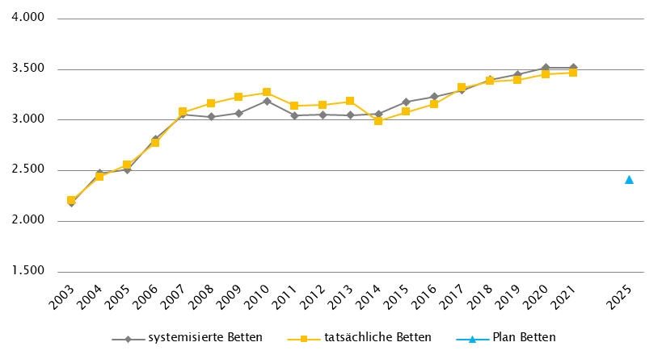
Burgenland
 |  |  |  |  |  |  |  |  | RSG per 2021: RSG 2025, Beschluss der LZK Dezember 2020, Verordnung vom 30. 7. 2021, inkl. der im Februar und November 2021 beschlossenen Anpassungen
Farblegende: optionale Angabe |  |  |  |  |  |  | nicht vorgesehen |  | RSG aktuell per 12/2022: RSG 2025, Beschluss der LZK Dezember 2020, Verordnung vom 30. 7. 2021, inkl. der im Februar und November 2021 beschlossenen Anpassungen

Ambulante ärztliche Versorgung
 |  | AM/PV | AN | KIJU | KJC(2) | KJP | CH | NCH(1) | IM | GGH | NEU | PSY | DER | AU | HNO | URO | PCH(2) | PUL | OR | UCH | ORTR | MKG | ZMK(3) | STR(1) | RAD(1) | NUK(1) | PMR(1) | PAT(1) | LAB(1) | SON | gesamt
 | IST ÄAVE 2021
 | ÄAVE spitalsambulant | 0.0 | - | 8.2 | - | 0.0 | 10.9 | - | 27.0 | 11.3 | 3.6 | 2.9 | 0.0 | 0.3 | 5.1 | 6.5 | - | 0.0 | 1.8 | 0.0 | 18.2 | 0.0 | 0.0 | - | - | - | - | - | - | - | 95.7
ÄAVE niedergelassene Ärztinnen/Ärzte gesamt (mit Vertrag) |  | 169.1 | - | 6.7 | - | 0.0 | 2.3 | - | 15.8 | 15.8 | 5.4 | 4.2 | 6.4 | 13.1 | 9.4 | 7.8 | - | 5.4 | 8.8 | 1.6 | 0.0 | 0.0 | 85.8 | - | - | - | - | - | - | - | 357.6
ÄAVE in selbstständigen Ambulatorien (mit Vertrag) |  | 0.0 | - | 0.0 | - | 3.0 | 0.0 | - | 0.0 | 0.0 | 0.0 | 3.0 | 0.0 | 0.0 | 0.0 | 0.0 | - | 0.0 | 0.0 | 0.0 | 0.0 | 0.0 | 1.0 | - | - | - | - | - | - | - | 7.0
ÄAVE in Kassenambulatorien (kasseneigene selbstständige Ambulatorien) |  | 0.0 | - | 0.0 | - | 0.0 | 0.0 | - | 0.0 | 0.0 | 0.0 | 0.0 | 0.0 | 0.0 | 0.0 | 0.0 | - | 0.0 | 0.0 | 0.0 | 0.0 | 0.0 | 3.3 | - | - | - | - | - | - | - | 3.3
 | ÄAVE insgesamt | 169.1 | - | 14.9 | - | 3.0 | 13.2 | - | 42.8 | 27.0 | 9.0 | 10.1 | 6.4 | 13.4 | 14.5 | 14.3 | - | 5.4 | 10.6 | 1.6 | 18.2 | 0.0 | 90.1 | - | - | - | - | - | - | - | 463.6
 | davon in PV-Einheiten | n.v.
ÄAVE Wahlärztinnen/-ärzte und in selbstständigen Ambulatorien (ohne Vertrag) |  | 1.0 | - | 1.1 | - | 0.0 | 0.1 | - | 4.2 | 4.1 | 1.0 | 1.1 | 1.5 | 2.5 | 0.5 | 0.7 | - | 0.0 | 1.2 | 0.3 | 0.0 | 0.0 | 4.5 | - | - | - | - | - | - | - | 23.8
 | IST Kassenplanstellen bzw. Vertragsärztinnen/-ärzte
 | ÖGK-Planstellen(4) | 143 | - | 8 | - | 0 | 3 | - | 15 | 14 | 4 | 4 | 6 | 11 | 8 | 6 | - | 5 | 7 | 3 | - | - | 80 | - | - | - | - | - | - | - | 317
 | Vertragsärztinnen/-ärzte von BVAEB oder SVS ohne ÖGK-Vertrag | 2 | 0 | 0 | 0 | 0 | 0 | 0 | 3 | 0 | 0 | 1 | 0 | 0 | 0 | 2 | 0 | 0 | 0 | 0 | 0 | 0 | 10 | - | - | - | - | - | - | - | 18
 | PLAN SVE - RSG Planungsstand per 2021 (RSG 2025)
 | SVE spitalsambulant | 0.0 | - | 3.5 | - | 0.0 | 21.5 | - | 11.0 | 4.8 | 2.3 | 0.4 | 0.0 | 2.0 | 2.2 | 1.6 | - | 0.0 | - | - | 12.8 | - | 0.0 | - | - | - | - | - | - | - | 62.1
SVE niedergelassene Ärztinnen/Ärzte und in selbstständigen Ambulatorien (mit Vertrag und kasseneigene) gesamt |  | 153.4 | - | 7.3 | - | 4.9 | 2.2 | - | 16.8 | 11.8 | 4.1 | 9.1 | 6.3 | 12.9 | 8.2 | 6.5 | - | 5.7 | - | - | 7.2 | - | 81.5 | - | - | - | - | - | - | - | 337.9
 | SVE insgesamt | 153.4 | - | 10.8 | - | 4.9 | 23.7 | - | 27.8 | 16.6 | 6.4 | 9.5 | 6.3 | 14.9 | 10.4 | 8.1 | - | 5.7 | - | - | 20.0 | - | 81.5 | - | - | - | - | - | - | - | 400.0
 | davon in PV-Einheiten | 9.0
 | PLAN SVE - RSG Planungsstand per 12/2022 (RSG 2025)
 | SVE spitalsambulant | 0.0 | - | 3.5 | - | 0.0 | 21.5 | - | 11.0 | 4.8 | 2.3 | 0.4 | 0.0 | 2.0 | 2.2 | 1.6 | - | 0.0 | - | - | 12.8 | - | 0.0 | - | - | - | - | - | - | - | 62.1
SVE niedergelassene Ärztinnen/Ärzte und in selbstständigen Ambulatorien (mit Vertrag und kasseneigene) gesamt |  | 153.4 | - | 7.3 | - | 4.9 | 2.2 | - | 16.8 | 11.8 | 4.1 | 9.1 | 6.3 | 12.9 | 8.2 | 6.5 | - | 5.7 | - | - | 7.2 | - | 81.5 | - | - | - | - | - | - | - | 337.9
 | SVE insgesamt | 153.4 | - | 10.8 | - | 4.9 | 23.7 | - | 27.8 | 16.6 | 6.4 | 9.5 | 6.3 | 14.9 | 10.4 | 8.1 | - | 5.7 | - | - | 20.0 | - | 81.5 | - | - | - | - | - | - | - | 400.0
 | davon in PV-Einheiten | 9.0
sofern RSG per 12/2022 Planungsgröße nicht ÄAVE gemäß ÖSG:
Umrechnungsfaktor in ÄAVE-Äquivalente gem. ÖSG |  | 1.2 | - | 1.6 | - | 0.6 | 0.4 | - | 1.2 | 1.5 | 1.8 | 0.8 | 1.2 | 1.2 | 1.4 | 1.5 | - | 0.9 | - | - | 1.4 | - | 1.1 | - | - | - | - | - | - | -
ÄAVE-Äquivalente |  | 184.1 | - | 17.3 | - | 2.9 | 9.5 | - | 33.4 | 24.9 | 11.5 | 7.6 | 7.6 | 17.9 | 14.6 | 12.1 | - | 5.1 | - | - | 28.0 | - | 89.7 | - | - | - | - | - | - | - | 466.1
Anteil PLAN in % spitalsambulant |  | 0.0 | - | 32.4 | - | 0.0 | 90.7 | - | 39.6 | 28.9 | 35.9 | 4.2 | 0.0 | 13.4 | 21.2 | 19.8 | - | 0.0 | - | - | 64.0 | - | 0.0 | - | - | - | - | - | - | - | 15.5
Anteil PLAN in % niedergelassene Ärztinnen/Ärzte und in selbstständigen Ambulatorien (mit Vertrag und kasseneigene) gesamt |  | 100.0 | - | 67.6 | - | 100.0 | 9.3 | - | 60.4 | 71.1 | 64.1 | 95.8 | 100.0 | 86.6 | 78.8 | 80.2 | - | 100.0 | - | - | 36.0 | - | 100.0 | - | - | - | - | - | - | - | 84.5
(1) in Regiomed nicht berücksichtigt
(2) zugeordnet zu CH
(3) inkl. KFO
(4) besetzte und unbesetzte Planstellen; Stand 1. 10. 2021

Akut-Krankenanstalten - Normalpflege- und Intensivbereiche
alle Akut-KA | GEM/IDB(1) | INT(2) | NEO | KIJU | KJC | KJP | CH | NCH | IM | GGH | NEU | PSY | DER | AU | HNO | URO | PCH | PUL | OR | UCH | ORTR | MKG | NUKT | STR | AGR | RNS | PAL | PSO-E | PSO-KJ | gesamt
IST-Stand systemisierte Betten 2021 | 59 | 79 | 14 | 36 | 0 | 0 | 196 | 0 | 356 | 75 | 83 | 53 | 0 | 10 | 29 | 40 | 0 | 0 | 25 | 0 | 101 | 0 | 0 | 0 | 0 | 0 | 16 | 0 | 0 | 1172
IST-Stand tatsächliche Betten 2021 | 28 | 72 | 12 | 37 | 0 | 0 | 166 | 0 | 281 | 73 | 72 | 41 | 0 | 10 | 17 | 42 | 0 | 0 | 20 | 0 | 95 | 0 | 0 | 0 | 0 | 0 | 12 | 0 | 0 | 978
PLAN-Betten gesamt RSG 2025 (Stand 2021) | 5 | 81 | 11 | 35 | 0 | 0 | 135 | 0 | 275 | 69 | 88 | 60 | 0 | 10 | 19 | 40 | 0 | 0 | 0 | 0 | 126 | 0 | 0 | 0 | 48 | 0 | 16 | 0 | 0 | 1018
PLAN-Betten gesamt RSG 2025 (per 12/2022) | 5 | 81 | 11 | 35 | 0 | 0 | 135 | 0 | 275 | 69 | 88 | 60 | 0 | 10 | 19 | 40 | 0 | 0 | 0 | 0 | 126 | 0 | 0 | 0 | 48 | 0 | 16 | 0 | 0 | 1018

Fonds-KA (FKA)
IST-Stand systemisierte Betten 2021 | 59 | 79 | 14 | 36 | 0 | 0 | 196 | 0 | 356 | 75 | 83 | 53 | 0 | 10 | 29 | 40 | 0 | 0 | 25 | 0 | 101 | 0 | 0 | 0 | 0 | 0 | 16 | 0 | 0 | 1172
IST-Stand tatsächliche Betten 2021 | 28 | 72 | 12 | 37 | 0 | 0 | 166 | 0 | 281 | 73 | 72 | 41 | 0 | 10 | 17 | 42 | 0 | 0 | 20 | 0 | 95 | 0 | 0 | 0 | 0 | 0 | 12 | 0 | 0 | 978
PLAN-Betten RSG 2025 (Stand 2021) | 5 | 81 | 11 | 35 | 0 | 0 | 135 | 0 | 275 | 69 | 88 | 60 | 0 | 10 | 19 | 40 | 0 | 0 | 0 | 0 | 126 | 0 | 0 | 0 | 48 | 0 | 16 | 0 | 0 | 1018
PLAN-Betten RSG 2025 (per 12/2022) | 5 | 81 | 11 | 35 | 0 | 0 | 135 | 0 | 275 | 69 | 88 | 60 | 0 | 10 | 19 | 40 | 0 | 0 | 0 | 0 | 126 | 0 | 0 | 0 | 48 | 0 | 16 | 0 | 0 | 1018
 | (1) GEM = ZNA; PLAN-Kapazitäten inkl. amb. Betreuungsplätze: 29
 | (2) INT umfasst alle INT-E

RFZ/Versorgungsstufen/ÜRVP/Spezialzentren/Module(1) |  |  |  |  |  |  |  |  |  |  |  | ÜRVP(2) |  |  |  |  |  |  |  |  |  |  | Module in NEU
 | TCH | GCH | KAR | ONK | BRZ | NUKT | NEP | GH | KIJU | TR | NEU-SZ | NCHa | ZMG | TXC | HCH | KHZ | KJONK | BRA | KBRA | SZT | KSZT | HKLE | SU | ANB/B | ANB/C
Anzahl gesamt | Leistungsstandorte
IST-Stand Leistungsstandorte Z/SZ/EZ 2021 | 0 | 0 | 0 | 0 |  | 0 | 0 |  | 0 |  |  | 0 | 0 | 0 | 0 | 0 | 0 | 0 | 0 | 0 | 0 | 0
IST-Stand Leistungsstandorte S 2021 |  | 2 | 1 | 2 |  |  | 0 | 2 | 2 | 2
IST-Stand Leistungsstandorte A/G/L 2021
IST-Stand Leistungsstandorte Module 2021 |  |  |  |  |  |  |  |  |  |  |  |  |  |  |  |  |  |  |  |  |  |  | 2 | 2 | 2
Leistungsst. Z/SZ/EZ PLAN (RSG Stand 2021) | - | 2 | 2 | 5 | 2 | - | 1 | 2 | 2 | 2 | - | - | - | - | - | - | - | - | - | - | - | -
Leistungsstandorte S PLAN (RSG Stand 2021)
Leistungsstandorte A/G/L PLAN (RSG Stand 2021)
Leistungsstandorte Module PLAN (RSG Stand 2021) |  |  |  |  |  |  |  |  |  |  |  |  |  |  |  |  |  |  |  |  |  |  | 2 | 2 | 2
Leistungsst. Z/SZ/EZ PLAN (RSG per 12/2022) | - | 2 | 2 | 5 | 2 | - | 1 | 2 | 2 | 2 | - | - | - | - | - | - | - | - | - | - | - | -
Leistungsstandorte S PLAN (RSG per 12/2022)
Leistungsst. A/G/L PLAN (RSG per 12/2022)
Leistungsst. Module PLAN (RSG per 12/2022) |  |  |  |  |  |  |  |  |  |  |  |  |  |  |  |  |  |  |  |  |  |  | 2 | 2 | 2
Betten gesamt (sofern in eigener Struktur): | Betten
IST-Stand Betten(3) Z/SZ/EZ 2021
IST-Stand Betten(3) Module 2021 |  |  |  |  |  |  |  |  |  |  |  |  |  |  |  |  |  |  |  |  |  |  | 8 | 8 | 15
PLAN-Betten Z (RSG Stand 2021) |  |  |  |  |  |  |  |  |  |  |  |  |  |  |  |  |  | - | - | - | - | -
PLAN-Betten Module (RSG Stand 2021) |  |  |  |  |  |  |  |  |  |  |  |  |  |  |  |  |  |  |  |  |  |  | 10 | 11 | 16
PLAN-Betten Z (RSG per 12/2022) |  |  |  |  |  |  |  |  |  |  |  |  |  |  |  |  |  | - | - | - | - | -
PLAN-Betten Module (RSG per 12/2022) |  |  |  |  |  |  |  |  |  |  |  |  |  |  |  |  |  |  |  |  |  |  | 10 | 11 | 16
(1) Leistungsstandorte Z und Module sowie Betten gemäß ÜRVP und Module verbindlich einzutragen
(2) Referenzierung auf Verordnung zum ÖSG bez. der zu versorgenden VR
(3) IST-Stand = tatsächliche Betten

Großgeräte exkl. Funktionsgeräte(1) |  |  |  |  |  |  |  |  |  |  |  |  |  | Dialyse-Einheiten
 | CT 2 |  | MR 2,3 |  | ECT 2,4 |  | STR |  | COR |  | PET |  |  |  |  |  |  |  | Plätze(1)
IST 2021/GGP | IST | GGP | IST | GGP | IST | GGP | IST | GGP | IST | GGP | IST | GGP |  |  |  |  |  |  | IST 2021 | RSG Stand 2021 | RSG Stand 12/22
Akut KA gesamt | 5 | 5 | 4 | 4 | 1 | 1 | 0 | 0 | 1 | 2 | 0 | 0 |  | Akut KA gesamt |  |  |  |  | 24 | 24 | 24
Extramuraler Bereich | 4 | 3 | 4 | 1 | 2 | 2 | 0 | 0 | 0 | 0 | 0 | 0 |  | im extramuralen Bereich gesamt |  |  |  |  | 12 | 10 | 10
GG IST 2021/GGP gesamt | 9 | 8 | 8 | 5 | 3 | 3 | 0 | 0 | 1 | 2 | 0 | 0 |  | DIA IST 2021/PLAN gesamt |  |  |  |  | 36 | 34 | 34
(1) zusätzliches Funktionsgerät: 1 CT |  |  |  |  |  |  |  |  |  |  |  |  |  | (1) IST: Die 12 extramuralen Plätze stehen nur an drei Tagen pro Woche zur Verfügung
(2) CT, MR, ECT: Gerätevorhaltungen in Fonds-KA jeweils mit Abrechnungsvereinbarung mit der Österreichische Gesundheitskasse (Ausnahme: K106)
(3) MR: ergänzend 1 MR mit einer Feldstärke < 1 Tesla extramural eingerichtet (extramuraler Standort, Oberpullendorf)
(4) ECT: Kooperation KH Eisenstadt (K102) mit KH Wiener Neustadt (K356)

Anzahl der Betten in Fonds-KA gemäß KA-Statistik (BMSGPK) im Vergleich zu PLAN-Betten 2025 |  |  |  |  |  |  |  |  |  | Anzahl der Betten in Rehazentren gemäß KA-Statistik (BMSGPK) im Vergleich zu PLAN-Betten 2025 (ÖSG VO 2020)
Burgenland |  |  |  |  |  |  |  |  |  | Versorgungszone Ost
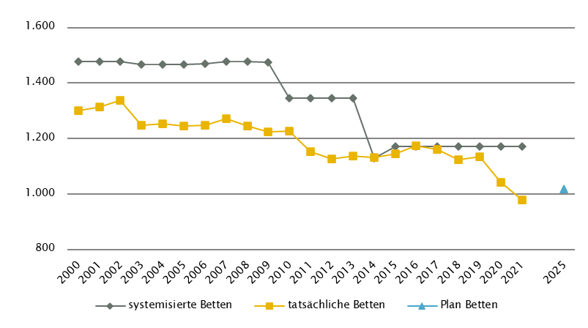
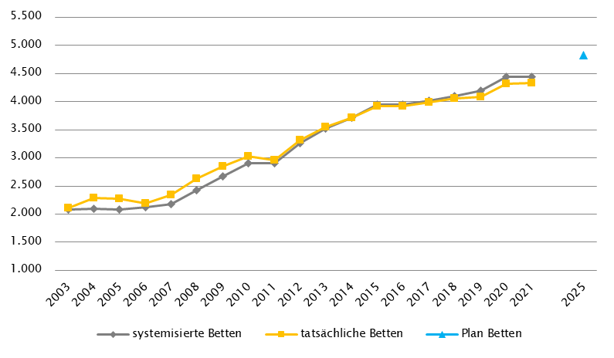

 |  |  |  |  |  |  |  |  |  | Versorgungszone Süd

Kärnten
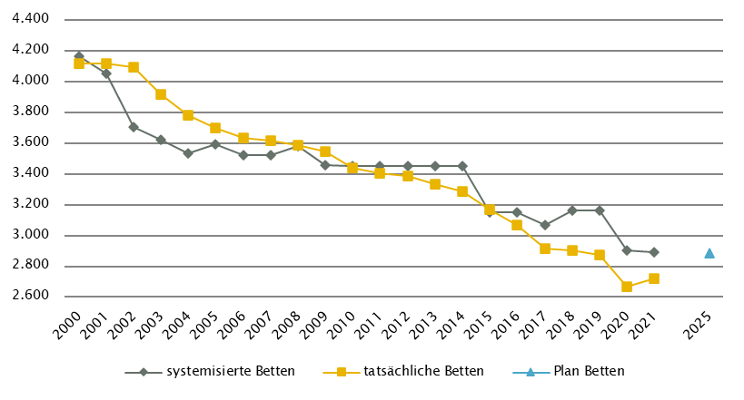
Kärnten
 |  |  |  |  |  |  |  |  |  |  | RSG gültig per 2021: RSG 2025, Beschluss der LZK vom 17. 6. 2021, Verordnung 7. 9. 2021
Farblegende: optionale Angabe |  |  |  |  |  |  | nicht vorgesehen |  |  |  | RSG aktuell per 12/2022: RSG 2025, Beschluss der LZK vom 17. 6. 2021, Verordnung 7. 9. 2021

Ambulante ärztliche Versorgung
 |  | AM/PV | AN | KIJU | KJC(2) | KJP | CH | NCH(1) | IM | GGH | NEU | PSY | DER | AU | HNO | URO | PCH(2) | PUL | OR | UCH | ORTR | MKG | ZMK(3) | STR(1) | RAD(1) | NUK(1) | PMR(1) | PAT(1) | LAB(1) | SON | gesamt
 | IST ÄAVE 2021
 | ÄAVE spitalsambulant | 0.0 | - | 10.3 | - | 3.3 | 37.4 | - | 71.6 | 25.8 | 11.6 | 3.6 | 12.3 | 13.8 | 9.9 | 8.1 | - | 5.2 | 8.4 | 46.9 | 4.8 | 9.3 | 0.0 | - | - | - | - | - | - | - | 282.0
ÄAVE niedergelassene Ärztinnen/Ärzte gesamt (mit Vertrag) |  | 240.8 | - | 14.8 | - | 3.5 | 6.1 | - | 31.8 | 27.8 | 5.5 | 10.7 | 13.8 | 25.8 | 17.7 | 11.3 | - | 9.9 | 10.0 | 1.7 | 0.0 | 0.0 | 174.9 | - | - | - | - | - | - | - | 605.9
ÄAVE in selbstständigen Ambulatorien (mit Vertrag) |  | 0.0 | - | 0.0 | - | 0.0 | 0.0 | - | 0.0 | 0.0 | 0.0 | 0.0 | 0.0 | 0.0 | 0.0 | 0.0 | - | 0.0 | 0.0 | 0.0 | 0.0 | 0.0 | 0.0 | - | - | - | - | - | - | - | 0.0
ÄAVE in Kassenambulatorien (kasseneigene selbstständige Ambulatorien) |  | 0.0 | - | 0.0 | - | 0.0 | 0.0 | - | 5.0 | 0.0 | 0.0 | 0.0 | 0.0 | 0.0 | 0.0 | 0.0 | - | 0.0 | 0.0 | 0.0 | 0.0 | 0.0 | 17.4 | - | - | - | - | - | - | - | 22.4
 | ÄAVE insgesamt | 240.8 | - | 25.1 | - | 6.7 | 43.5 | - | 108.3 | 53.6 | 17.1 | 14.3 | 26.1 | 39.5 | 27.6 | 19.3 | - | 15.1 | 18.4 | 48.5 | 4.8 | 9.3 | 192.3 | - | - | - | - | - | - | - | 910.3
 | davon in PV-Einheiten | n.v.
ÄAVE Wahlärztinnen/-ärzte und in selbstständigen Ambulatorien (ohne Vertrag) |  | 4.2 | - | 3.8 | - | 0.5 | 2.0 | - | 6.1 | 12.0 | 1.9 | 1.8 | 2.6 | 5.2 | 0.6 | 1.8 | - | 0.0 | 2.7 | 1.5 | 0.0 | 0.0 | 25.7 | - | - | - | - | - | - | - | 72.4
 | IST Kassenplanstellen bzw. Vertragsärztinnen/-ärzte
 | ÖGK-Planstellen(4) | 262 | - | 17.5 | - | 2 | 7 | - | 27 | 25 | 8.5 | 10 | 15 | 31 | 15 | 11 | - | 9 | 13 | 3 | - | - | 192 | - | - | - | - | - | - | - | 648
 | Vertragsärztinnen/-ärzte von BVAEB oder SVS ohne ÖGK-Vertrag | 5 | 0 | 0 | 0 | 0 | 0 | 0 | 6 | 2 | 0 | 0 | 0 | 0 | 0 | 0 | 0 | 0 | 1 | 0 | 0 | 0 | 22 | - | - | - | - | - | - | - | 36
 | PLAN SVE - RSG-Planungsstand per 2021 (RSG 2025)
 | SVE spitalsambulant | 0.0 | n.v. | 4.0 | 1.0 | 6.5 | 16.5 | 1.0 | 18.0 | 8.5 | 5.5 | 3.0 | 2.5 | 5.5 | 2.5 | 2.0 | 1.0 | 1.0 | 0.0 | 0.0 | 26.5 | 1.0 | 0.0 | n.v. | 14.0 | n.v. | n.v. | n.v. | n.v. | n.v. | 120.0
SVE niedergelassene Ärztinnen/Ärzte und in selbstständigen Ambulatorien (mit Vertrag und kasseneigene) gesamt |  | 279.0 | n.v. | 14.5 | 0.0 | 10.0 | 6.5 | 0.0 | 28.0 | 27.5 | 4.5 | 17.0 | 13.5 | 27.0 | 14.0 | 10.5 | 0.0 | 9.0 | 0.0 | 0.0 | 16.5 | 0.0 | 210.0 | n.v. | 17.5 | n.v. | n.v. | n.v. | n.v. | n.v. | 705.0
 | SVE insgesamt | 279.0 | n.v. | 18.5 | 1.0 | 16.5 | 23.0 | 1.0 | 46.0 | 36.0 | 10.0 | 20.0 | 16.0 | 32.5 | 16.5 | 12.5 | 1.0 | 10.0 | 0.0 | 0.0 | 43.0 | 1.0 | 210.0 | n.v. | 31.5 | n.v. | n.v. | n.v. | n.v. | n.v. | 825.0
 | davon in PV-Einheiten | 25.0
 | PLAN SVE - Planungsstand RSG per 12/2022 (RSG 2025)
 | SVE spitalsambulant | 0.0 | n.v. | 4.0 | 1.0 | 6.5 | 16.5 | 1.0 | 18.0 | 8.5 | 5.5 | 3.0 | 2.5 | 5.5 | 2.5 | 2.0 | 1.0 | 1.0 | 0.0 | 0.0 | 26.5 | 1.0 | 0.0 | n.v. | 14.0 | n.v. | n.v. | n.v. | n.v. | n.v. | 120.0
SVE niedergelassene Ärztinnen/Ärzte und in selbstständigen Ambulatorien (mit Vertrag und kasseneigene) gesamt |  | 279.0 | n.v. | 14.5 | 0.0 | 10.0 | 6.5 | 0.0 | 28.0 | 27.5 | 4.5 | 17.0 | 13.5 | 27.0 | 14.0 | 10.5 | 0.0 | 9.0 | 0.0 | 0.0 | 16.5 | 0.0 | 210.0 | n.v. | 17.5 | n.v. | n.v. | n.v. | n.v. | n.v. | 705.0
 | SVE insgesamt | 279.0 | n.v. | 18.5 | 1.0 | 16.5 | 23.0 | 1.0 | 46.0 | 36.0 | 10.0 | 20.0 | 16.0 | 32.5 | 16.5 | 12.5 | 1.0 | 10.0 | 0.0 | 0.0 | 43.0 | 1.0 | 210.0 | n.v. | 31.5 | n.v. | n.v. | n.v. | n.v. | n.v. | 825.0
 | davon in PV-Einheiten | 25.0
sofern RSG per 12/2022 Planungsgröße nicht ÄAVE gemäß ÖSG:
Umrechnungsfaktor in ÄAVE-Äquivalente gem. ÖSG |  | 0.97 | - | 1.27 | n.v. | 0.80 | 2.01 | n.v. | 2.28 | 1.44 | 1.65 | 1.06 | 1.53 | 1.18 | 1.40 | 1.26 | n.v. | 1.19 | n.v. | n.v. | n.v. | 7.60 | 0.85 | - | n.v. | - | - | - | - | -
PLAN ÄAVE-Ä 2025 |  | 270.6 | - | 23.5 | n.v. | 13.2 | 46.2 | n.v. | 104.9 | 51.8 | 16.5 | 21.2 | 24.5 | 38.4 | 23.1 | 15.8 | n.v. | 11.9 | n.v. | n.v. | n.v. | 7.6 | 178.5 | - | n.v. | - | - | - | - | - | 847.7
Anteil PLAN in % spitalsambulant |  | 0.0 | - | 21.6 | 100.0 | 39.4 | 71.7 | 100.0 | 39.1 | 23.6 | 55.0 | 15.0 | 15.6 | 16.9 | 15.2 | 16.0 | 100.0 | 10.0 | - | - | 61.6 | 100.0 | 0.0 | - | 44.4 | - | - | - | - | - | 14.5
Anteil PLAN in % niedergelassene Ärztinnen/Ärzte und in selbstständigen Ambulatorien (mit Vertrag und kasseneigene) gesamt |  | 100.0 | - | 78.4 | 0.0 | 60.6 | 28.3 | 0.0 | 60.9 | 76.4 | 45.0 | 85.0 | 84.4 | 83.1 | 84.8 | 84.0 | 0.0 | 90.0 | - | - | 38.4 | 0.0 | 100.0 | - | 55.6 | - | - | - | - | - | 85.5
(1) in Regiomed nicht berücksichtigt
(2) zugeordnet zu CH
(3) inkl. KFO
(4) besetzte und unbesetzte Planstellen; Stand 1. 10. 2021

Akut-Krankenanstalten - Normalpflege- und Intensivbereiche
alle Akut-KA | GEM/IDB(1) | INT(2) | NEO | KIJU(4) | KJC | KJP | CH(3) | NCH | IM | GGH | NEU | PSY(4) | DER | AU | HNO | URO | PCH | PUL | OR | UCH | ORTR | MKG | NUKT | STR | AGR | RNS | PAL(5) | PSO-E | PSO-KJ | gesamt
IST-Stand systemisierte Betten 2021 | 328 | 192 | 18 | 66 | 20 | 30 | 296 | 36 | 715 | 142 | 208 | 264 | 30 | 30 | 44 | 57 | 18 | 40 | 132 | 164 | 125 | 15 | 16 | 0 | 296 | 0 | 34 | 42 | 12 | 3370
IST-Stand tatsächliche Betten 2021 | 328 | 167 | 18 | 66 | 21 | 24 | 227 | 34 | 715 | 139 | 178 | 240 | 30 | 32 | 41 | 47 | 20 | 61 | 137 | 145 | 125 | 15 | 16 | 0 | 271 | 0 | 33 | 46 | 11 | 3187
PLAN-Betten gesamt RSG 2025 (Stand 2021) | 328 | 180 | 26 | 66 | 20 | 30 | 296 | 36 | 715 | 142 | 208 | 193 | 30 | 30 | 44 | 57 | 18 | 40 | 0 | 0 | 399 | 15 | 16 | 0 | 296 | 0 | 34 | 42 | 12 | 3273
PLAN-Betten gesamt RSG 2025 (per 12/2022) | 328 | 180 | 26 | 66 | 20 | 30 | 296 | 36 | 715 | 142 | 208 | 193 | 30 | 30 | 44 | 57 | 18 | 40 | 0 | 0 | 399 | 15 | 16 | 0 | 296 | 0 | 34 | 42 | 12 | 3273

Fonds-KA (FKA)(6)*
IST-Stand systemisierte Betten 2021 | 16 | 182 | 18 | 66 | 20 | 30 | 296 | 36 | 715 | 142 | 208 | 264 | 30 | 30 | 44 | 57 | 18 | 40 | 132 | 164 | 35 | 15 | 16 | 0 | 296 | 0 | 34 | 42 | 12 | 2958
IST-Stand tatsächliche Betten 2021 | 16 | 157 | 18 | 66 | 21 | 24 | 227 | 34 | 715 | 139 | 178 | 240 | 30 | 32 | 41 | 47 | 20 | 61 | 137 | 145 | 35 | 15 | 16 | 0 | 271 | 0 | 33 | 46 | 11 | 2775
PLAN-Betten RSG 2025 (Stand 2021) | 16 | 174 | 26 | 66 | 20 | 30 | 296 | 36 | 715 | 142 | 208 | 193 | 30 | 30 | 44 | 57 | 18 | 40 | 0 | 0 | 331 | 15 | 16 | 0 | 296 | 0 | 34 | 42 | 12 | 2887
PLAN-Betten RSG 2025 (per 12/2022) | 16 | 174 | 26 | 66 | 20 | 30 | 296 | 36 | 715 | 142 | 208 | 193 | 30 | 30 | 44 | 57 | 18 | 40 | 0 | 0 | 331 | 15 | 16 | 0 | 296 | 0 | 34 | 42 | 12 | 2887
*) zzgl. UKH: IST-Betten 2021: 100 = PLAN-Betten | (1) GEM = ZNA
 | (2) INT umfasst alle INT-E und INT-KJ exkl. NEO
 | (3) inkl. HCH, TCH, GCH
 | (4) PSY: Plan-Betten RSG 2025 exkl. 71 Betten für Abhängigkeitserkrankungen (56 Betten KH Waiern und 15 Betten Klinikum Klagenfurt (Drogenstation)),
 | Ist-Stand systemisierte Betten und Ist-Stand tatsächliche Betten inkl. 71 Betten für Abhängigkeitserkrankungen (56 Betten SKA de La Tour und 15 Betten Klinikum Klagenfurt (Drogenstation))
 | (5) PAL: inkl. 2 Betten für PAL-KIJU
 | (6) Bei den Fachbereichen AG/R, PSY, PSOE, ONK kommt es bei den tatsächlichen Betten 2019 zu einer Reduktion aufgrund der Umwandlung von Tagesklinikbetten in ambulante Betreuungsplätze.
 | Bei den systemisierten Betten 2019 / RSG K 2020 ist diese Umwandlung noch nicht berücksichtigt.

RFZ/Versorgungsstufen/ÜRVP/Spezialzentren/Module(1) |  |  |  |  |  |  |  |  |  |  |  | ÜRVP(2) |  |  |  |  |  |  |  |  |  |  | Module in NEU
 | TCH | GCH | KAR | ONK | BRZ | NUKT | NEP | GH | KIJU | TR(5) | NEU-SZ | NCHa | ZMG | TXC | HCH | KHZ | KJONK | BRA | KBRA | SZT(3) | KSZT | HKLE | SU | ANB/B | ANB/C
Anzahl gesamt | Leistungsstandorte
IST-Stand Leistungsstandorte Z/SZ/EZ 2021 | 1 | 1 | 1 | 1 | 3 | 1 | 1 | 1 | 1 | 1 |  | 1 | 0 | 0 | 1 | 0 | 0 | 0 | 0 | 1 | 0 | 0
IST-Stand Leistungsstandorte S 2021 |  | 1 | 1 | 2 |  |  | 1 |  | 1 | 1
IST-Stand Leistungsstandorte A/G/L 2021 |  |  |  | 2 |  |  |  |  |  | 3
IST-Stand Leistungsstandorte Module 2021 |  |  |  |  |  |  |  |  |  |  |  |  |  |  |  |  |  |  |  |  |  |  | 2 | 3 | 3
Leistungsst. Z/SZ/EZ PLAN (RSG Stand 2021) | 1 | 1 | 1 | 1 | 3 | 1 | 1 | 1 | 1 | 1 | - | 1 | - | - | 1 | - | - | - | - | - | - | -
Leistungsstandorte S PLAN (RSG Stand 2021) |  | 1 | 1 | 2 |  |  | 1 | 1 | 1 (Typ 2) | 1
Leistungsstandorte A/G/L PLAN (RSG Stand 2021) |  |  |  | 2 |  |  |  | 3 | - | 3
Leistungsstandorte Module PLAN (RSG Stand 2021) |  |  |  |  |  |  |  |  |  |  |  |  |  |  |  |  |  |  |  |  |  |  | 2 | 3 | 3
Leistungsst. Z/SZ/EZ PLAN (RSG per 12/2022) | 1 | 1 | 1 | 1 | 3 | 1 | 1 | 1 | 1 | 1 | - | 1 | - | - | 1 | - | - | - | - | - | - | -
Leistungsstandorte S PLAN (RSG per 12/2022) |  | 1 | 1 | 2 |  |  | 1 | 1 | 1 (Typ 2) | 1
Leistungsst. A/G/L PLAN (RSG per 12/2022) |  |  |  | 2 |  |  |  | 3 | - | 3
Leistungsst. Module PLAN (RSG per 12/2022) |  |  |  |  |  |  |  |  |  |  |  |  |  |  |  |  |  |  |  |  |  |  | 2 | 3 | 3
Betten gesamt (sofern in eigener Struktur): | Betten
IST-Stand Betten(4) Z/SZ/EZ 2021
IST-Stand Betten(4) Module 2021 |  |  |  |  |  |  |  |  |  |  |  |  |  |  |  |  |  |  |  |  |  |  | 11 | 40 | 35
PLAN-Betten Z (RSG Stand 2021) |  |  |  |  |  |  |  |  |  |  |  |  |  |  |  |  |  | - | - | - | - | -
PLAN-Betten Module (RSG Stand 2021) |  |  |  |  |  |  |  |  |  |  |  |  |  |  |  |  |  |  |  |  |  |  | 15 | 44 | 38
PLAN-Betten Z (RSG per 12/2022) |  |  |  |  |  |  |  |  |  |  |  |  |  |  |  |  |  | - | - | - | - | -
PLAN-Betten Module (RSG per 12/2022) |  |  |  |  |  |  |  |  |  |  |  |  |  |  |  |  |  |  |  |  |  |  | 15 | 44 | 38
(1) Leistungsstandorte Z und Module sowie Betten gemäß ÜRVP und Module verbindlich einzutragen
(2) Referenzierung auf Verordnung zum ÖSG bez. der zu versorgenden VR
(3) IST 1 Standort eingeschränkt auf autologe SZT
(4) IST-Stand = tatsächliche Betten
(5) Außerhalb der Kärntner Fonds-KA gehören noch das UKH Klagenfurt als Schwerpunkt und das BKH Lienz als lokaler Versorger zum Traumanetzwerk Kärnten.

Großgeräte exkl. Funktionsgeräte(1) |  |  |  |  |  |  |  |  |  |  |  |  |  | Dialyse-Einheiten
 | CT 2,5 |  | MR 3, 5, 6 |  | ECT 4 |  | STR |  | COR 6 |  | PET |  |  |  |  |  |  |  | Plätze
IST 2021/GGP | IST | GGP | IST | GGP | IST | GGP | IST | GGP | IST | GGP | IST | GGP |  |  |  |  |  |  | IST 2021 | PLAN Stand 2021 | PLAN Stand 12/22
Akut KA gesamt | 10 | 10 | 8 | 8 | 3 | 5 | 4 | 4 | 2 | 3 | 1 | 2 |  | Akut KA gesamt |  |  |  |  | 60 | 60 | 60
Extramuraler Bereich | 6 | 6 | 10 | 5 | 1 | 1 | 0 | 0 | 1 | 0 | 0 | 0 |  | im extramuralen Bereich gesamt |  |  |  |  | 21 | 21 | 21
GG IST 2021/GGP gesamt | 16 | 16 | 18 | 13 | 4 | 6 | 4 | 4 | 3 | 3 | 1 | 2 |  | DIA IST 2021/PLAN gesamt |  |  |  |  | 81 | 81 | 81
(1) zusätzliche Funktionsgeräte: 2 CT
(2) CT im extram. Bereich: exklusive 1 Kooperation mit Akut-KA (St. Veit/Glan BBR KH, K214)
(3) MR im extram. Bereich: exklusive 2 Kooperationen mit Akut-KA (Spittal/Drau KH, K215; Wolfsberg LKH, K219)
(4) ECT, LKH Villach (K216): ECT zu betreiben vom Kl. Klagenfurt am Wörthersee (K205). Bis zur Realisierung ist die Versorgung über eine Kooperation mit einem extramuralem Betreiber in räumlicher Nähe sicherzustellen.
(5) CT, MR in Fonds-KA insgesamt: inklusive des CT- und MR-Gerätes des UKH Klagenfurt vorbehaltlich der geplanten Kooperation zwischen dem Klinikum Klagenfurt und dem UKH Klagenfurt
(6) Extramuraler Bereich, MR, COR: Vorhaltung von aktuell nicht planungskonformen 5 MR und 1 COR jeweils in Ordinationen

Anzahl der Betten in Fonds-KA gemäß KA-Statistik (BMSGPK) im Vergleich zu PLAN-Betten 2025 |  |  |  |  |  |  |  |  |  | Anzahl der Betten in Rehazentren gemäß KA-Statistik (BMSGPK) im Vergleich zu PLAN-Betten 2025 (ÖSG VO 2020)
Kärnten |  |  |  |  |  |  |  |  |  | Versorgungszone Süd

NÖ
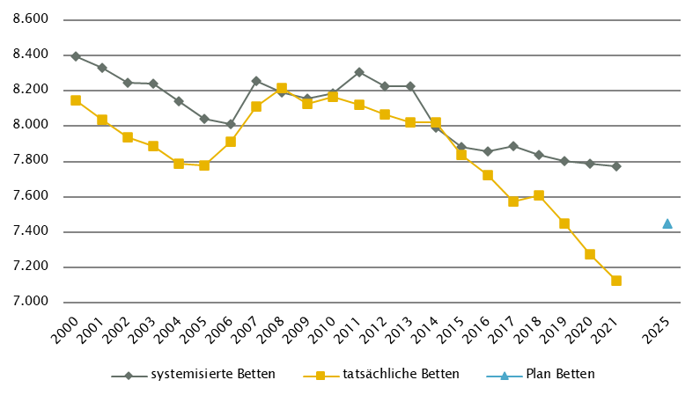
Niederösterreich
 |  |  |  |  |  |  |  |  |  |  | RSG gültig per 2021: RSG 2025 (Teil 1), Beschluss LZK 17. 12. 2018
Farblegende: optionale Angabe |  |  |  |  |  |  | nicht vorgesehen |  |  |  | RSG aktuell per 12/2022: RSG 2025 (Teil 1), Beschluss LZK 17. 12. 2018

Ambulante ärztliche Versorgung
 |  | AM/PV | AN | KIJU | KJC(2) | KJP | CH | NCH(1) | IM | GGH | NEU | PSY | DER | AU | HNO | URO | PCH(2) | PUL | OR | UCH | ORTR | MKG | ZMK(3) | STR | RAD | NUK | PMR | PAT | LAB | SON | gesamt
 | IST ÄAVE 2021
 | ÄAVE spitalsambulant | 5.2 | - | 34.6 | - | 14.4 | 70.7 | - | 149.7 | 51.2 | 14.1 | 23.6 | 16.3 | 24.3 | 13.9 | 15.8 | - | 5.1 | 19.8 | 56.0 | 26.8 | 3.7 | 0.0 | - | - | - | - | - | - | - | 545.2
ÄAVE niedergelassene Ärztinnen/Ärzte gesamt (mit Vertrag) |  | 782.1 | - | 27.3 | - | 8.8 | 31.3 | - | 64.2 | 59.9 | 20.6 | 28.0 | 33.6 | 69.5 | 39.5 | 29.4 | - | 26.7 | 49.2 | 1.8 | 0.0 | 0.0 | 483.7 | - | - | - | - | - | - | - | 1755.4
ÄAVE in selbstständigen Ambulatorien (mit Vertrag) |  | 0.0 | - | 0.0 | - | 0.0 | 0.0 | - | 0.0 | 0.0 | 0.0 | 0.0 | 0.0 | 0.0 | 0.0 | 0.0 | - | 0.0 | 0.0 | 0.0 | 0.0 | 0.0 | 0.0 | - | - | - | - | - | - | - | 0.0
ÄAVE in Kassenambulatorien (kasseneigene selbstständige Ambulatorien) |  | 0.0 | - | 0.0 | - | 0.0 | 0.0 | - | 0.0 | 0.0 | 0.0 | 0.0 | 0.0 | 0.0 | 0.0 | 0.0 | - | 0.0 | 0.0 | 0.0 | 0.0 | 0.0 | 34.1 | - | - | - | - | - | - | - | 34.1
 | ÄAVE insgesamt | 787.3 | - | 61.9 | - | 23.2 | 101.9 | - | 213.9 | 111.1 | 34.7 | 51.5 | 49.9 | 93.7 | 53.5 | 45.2 | - | 31.7 | 69.0 | 57.7 | 26.8 | 3.7 | 517.8 | - | - | - | - | - | - | - | 2334.7
 | davon in PV-Einheiten | n.v.
ÄAVE Wahlärztinnen/-ärzte und in selbstständigen Ambulatorien (ohne Vertrag) |  | 13.5 | - | 13.2 | - | 0.1 | 2.7 | - | 12.9 | 24.0 | 3.4 | 5.7 | 9.0 | 7.3 | 3.0 | 4.3 | - | 0.6 | 7.6 | 2.5 | 0.0 | 0.0 | 29.4 | - | - | - | - | - | - | - | 139.2
 | IST Kassenplanstellen bzw. Vertragsärztinnen/-ärzte
 | ÖGK-Planstellen(4) | 778 | - | 43 | - | 9 | 29 | - | 59 | 65 | 19.0 | 16 | 39 | 58 | 35 | 29 | - | 26 | 37 | 2 | - | - | 502 | - | - | - | - | - | - | - | 1745.5
 | Vertragsärztinnen/-ärzte von BVAEB oder SVS ohne ÖGK-Vertrag | 13 | 0 | 4 | 0 | 0 | 0 | 0 | 0 | 0 | 0 | 0 | 1 | 2 | 1 | 1 | 0 | 0 | 1 | 0 | 0 | 0 | 11 | - | - | - | - | - | - | - | 34
 | PLAN ÄAVE - RSG-Planungsstand per 2021 (RSG 2025)
 | ÄAVE spitalsambulant | 8.5 | n.v. | 43.9 | - | 14.2 | 65.4 | n.v. | 124.0 | 51.8 | 14.5 | 23.1 | 13.6 | 24.1 | 15.4 | 15.6 | - | 3.9 | 17.2 | 94.1 | n.v. | n.v. | 0.0 | 29.4 | n.v. | n.v. | n.v. | n.v. | n.v. | n.v. | 558.6
ÄAVE niedergelassene Ärztinnen/Ärzte und in selbstständigen Ambulatorien (mit Vertrag und kasseneigene) gesamt |  | 842.7 | n.v. | 39.4 | - | 10.0 | 32.4 | n.v. | 68.3 | 62.6 | 29.1 | 27.9 | 39.5 | 71.5 | 40.9 | 31.1 | - | 25.6 | 43.8 | 0.0 | n.v. | n.v. | 500.3 | n.v. | n.v. | n.v. | n.v. | n.v. | n.v. | n.v. | 1865.1
 | ÄAVE insgesamt | 851.2 | n.v. | 83.3 | - | 24.2 | 97.8 | n.v. | 192.2 | 114.4 | 43.6 | 51.1 | 53.1 | 95.6 | 56.3 | 46.8 | - | 29.5 | 61.0 | 94.1 | n.v. | n.v. | 500.3 | 29.4 | n.v. | n.v. | n.v. | n.v. | n.v. | n.v. | 2423.8
 | davon in PV-Einheiten | 55.3
 | PLAN ÄAVE - Planungsstand RSG per 12/2022 (RSG 2025)
 | ÄAVE spitalsambulant | 8.5 | n.v. | 43.9 | - | 14.2 | 65.4 | n.v. | 124.0 | 51.8 | 14.5 | 23.1 | 13.6 | 24.1 | 15.4 | 15.6 | - | 3.9 | 17.2 | 94.1 | n.v. | n.v. | 0.0 | 29.4 | n.v. | n.v. | n.v. | n.v. | n.v. | n.v. | 558.6
ÄAVE niedergelassene Ärztinnen/Ärzte und in selbstständigen Ambulatorien (mit Vertrag und kasseneigene) gesamt |  | 842.7 | n.v. | 39.4 | - | 10.0 | 32.4 | n.v. | 68.3 | 62.6 | 29.1 | 27.9 | 39.5 | 71.5 | 40.9 | 31.1 | - | 25.6 | 43.8 | 0.0 | n.v. | n.v. | 500.3 | n.v. | n.v. | n.v. | n.v. | n.v. | n.v. | n.v. | 1865.1
 | ÄAVE insgesamt | 851.2 | n.v. | 83.3 | - | 24.2 | 97.8 | n.v. | 192.2 | 114.4 | 43.6 | 51.1 | 53.1 | 95.6 | 56.3 | 46.8 | - | 29.5 | 61.0 | 94.1 | n.v. | n.v. | 500.3 | 29.4 | n.v. | n.v. | n.v. | n.v. | n.v. | n.v. | 2423.8
 | davon in PV-Einheiten | 55.3
sofern RSG per 12/2022 Planungsgröße nicht ÄAVE gemäß ÖSG:
Umrechnungsfaktor in ÄAVE-Äquivalente gem. ÖSG |  | - | - | - | - | - | - | - | - | - | - | - | - | - | - | - | - | - | - | - | - | - | - | - | - | - | - | - | - | -
ÄAVE-Äquivalente |  | - | - | - | - | - | - | - | - | - | - | - | - | - | - | - | - | - | - | - | - | - | - | - | - | - | - | - | - | - | 0.0
Anteil PLAN in % spitalsambulant |  | 1.0 | - | 52.7 | - | 58.5 | 66.8 | - | 64.5 | 45.3 | 33.2 | 45.3 | 25.6 | 25.2 | 27.4 | 33.4 | - | 13.2 | 28.1 | 100.0 | - | - | 0.0 | - | - | - | - | - | - | - | 23.0
Anteil PLAN in % niedergelassene Ärztinnen/Ärzte und in selbstständigen Ambulatorien (mit Vertrag und kasseneigene) gesamt |  | 99.0 | - | 47.3 | - | 41.5 | 33.2 | - | 35.5 | 54.7 | 66.8 | 54.7 | 74.4 | 74.8 | 72.6 | 66.6 | - | 86.8 | 71.9 | 0.0 | - | - | 100.0 | - | - | - | - | - | - | - | 77.0
(1) in Regiomed nicht berücksichtigt
(2) zugeordnet zu CH
(3) ZMK inkl. KFO (IST 37,4 ÄAVE und 37 ÖGK-Planstellen KFO) ; SOLL: Die angeführten Planungswerte 2025 enthalten 40 Behandlungsstühle in den eigenen Einrichtungen der SV (inkl. KFO).
(4) besetzte und unbesetzte Planstellen; Stand 1. 10. 2021

Akut-Krankenanstalten - Normalpflege- und Intensivbereiche
alle Akut-KA | GEM/IDB(1) | INT(2) | NEO | KIJU | KJC | KJP(4) | CH(3) | NCH | IM | GGH | NEU | PSY(5) | DER | AU | HNO | URO | PCH | PUL | OR | UCH | ORTR | MKG | NUKT | STR | AGR | RNS | PAL | PSO-E | PSO-KJ | gesamt
IST-Stand systemisierte Betten 2021 | 114 | 337 | 48 | 199 | 0 | 130 | 997 | 82 | 2113 | 587 | 577 | 546 | 69 | 141 | 164 | 232 | 39 | 105 | 322 | 373 | 298 | 15 | 0 | 30 | 0 | 97 | 54 | 100 | 6 | 7775
IST-Stand tatsächliche Betten 2021 | 56 | 346 | 47 | 191 | 0 | 80 | 909 | 76 | 2050 | 555 | 573 | 408 | 60 | 119 | 151 | 219 | 37 | 105 | 275 | 374 | 246 | 14 | 0 | 30 | 0 | 47 | 52 | 100 | 6 | 7126
PLAN-Betten gesamt RSG 2025 (Stand 2021) | 74 | 320 | 46 | 194 | 0 | 84 | 875 | 76 | 2146 | 489 | 616 | 539 | 59 | 92 | 125 | 211 | 34 | 117 | - | - | 960 | 15 | 0 | 50 | 0 | 96 | 83 | 130 | 16 | 7447
PLAN-Betten gesamt RSG 2025 (per 12/2022) | 74 | 320 | 46 | 194 | 0 | 84 | 875 | 76 | 2146 | 489 | 616 | 539 | 59 | 92 | 125 | 211 | 34 | 117 | - | - | 960 | 15 | 0 | 50 | 0 | 96 | 83 | 130 | 16 | 7447

Fonds-KA (FKA)
IST-Stand systemisierte Betten 2021 | 114 | 337 | 48 | 199 | 0 | 130 | 997 | 82 | 2113 | 587 | 577 | 546 | 69 | 141 | 164 | 232 | 39 | 105 | 322 | 373 | 298 | 15 | 0 | 30 | 0 | 97 | 54 | 100 | 6 | 7775
IST-Stand tatsächliche Betten 2021 | 56 | 346 | 47 | 191 | 0 | 80 | 909 | 76 | 2050 | 555 | 573 | 408 | 60 | 119 | 151 | 219 | 37 | 105 | 275 | 374 | 246 | 14 | 0 | 30 | 0 | 47 | 52 | 100 | 6 | 7126
PLAN-Betten RSG 2025 (Stand 2021) | 74 | 320 | 46 | 194 | 0 | 84 | 875 | 76 | 2146 | 489 | 616 | 539 | 59 | 92 | 125 | 211 | 34 | 117 | - | - | 960 | 15 | 0 | 50 | 0 | 96 | 83 | 130 | 16 | 7447
PLAN-Betten RSG per 12/2022 (RSG 2025) | 74 | 320 | 46 | 194 | 0 | 84 | 875 | 76 | 2146 | 489 | 616 | 539 | 59 | 92 | 125 | 211 | 34 | 117 | - | - | 960 | 15 | 0 | 50 | 0 | 96 | 83 | 130 | 16 | 7447
 | (1) GEM = ZNA, IDB: in Fonds-KA für IES 19 system. Betten / 4 tatsächl. Betten , exkl. 8 system. / 8 tatsächl. Inquisitenbetten
 | (2) INT umfasst alle INT-E und INT-KJ exkl. NEO
 | (3) inkl. HCH, TCH, GCH
 | (4) KJP (IST): in der Anzahl systemisierter Betten sind noch 50 Betten des halbstationären Bereiches enthalten die in der Anzahl der tatsächlichen Betten nicht mehr enthalten sind, da sie bereits zu ambBP umgewidmet wurden.
 | (5) PSY (IST): exkl. 145 systemisierte und 142 tatsächliche Betten für Abhängigkeitserkrankungen und Forensik sowie exkl. Langzeitbereich 10 tatsächliche Betten
 | PSY (IST): in der Anzahl systemisierter Betten sind noch 125 Betten des halbstationären Bereiches enthalten die in der Anzahl der tatsächlichen Betten nicht mehr enthalten sind, da sie bereits zu ambBP umgewidmet wurden.
 | PSY (PLAN 2025): Inkl. 60 Planbetten für Abhängigkeitserkrankungen; keine Planbetten für PSY-Langzeitversorgung enthalten

RFZ/Versorgungsstufen/ÜRVP/Spezialzentren/Module(1) |  |  |  |  |  |  |  |  |  |  |  | ÜRVP(2) |  |  |  |  |  |  |  |  |  |  | Module in NEU
 | TCH | GCH | KAR | ONK | BRZ | NUKT | NEP | GH | KIJU(3) | TR | NEU-SZ | NCHa | ZMG | TXC | HCH | KHZ | KJONK | BRA | KBRA | SZT | KSZT | HKLE | SU | ANB/B | ANB/C
Anzahl gesamt | Leistungsstandorte
IST-Stand Leistungsstandorte Z/SZ/EZ 2021 | 1 | 2 | 1 | 2 |  |  |  |  | - |  |  | 2 | 0 | 0 | 1 | 0 | 0 | 0 | 0 | 0 | 0 | 0
IST-Stand Leistungsstandorte S 2021 |  | 5 | 4 | 6 |  |  | 4 |  | -
IST-Stand Leistungsstandorte A/G/L 2021 |  |  |  | 7 |  |  |  |  | -
IST-Stand Leistungsstandorte Module 2021 |  |  |  |  |  |  |  |  |  |  |  |  |  |  |  |  |  |  |  |  |  |  | 7 | 9 | 5
Leistungsst. Z/SZ/EZ PLAN (RSG Stand 2021) | 1 | 2 | 1 | 3 | 0 | 0 | 0 | 0 | - | 2 | 0 | 2 | 0 | 0 | 1 | 0 | 0 | 0 | 0 | 0 | 0 | 0
Leistungsstandorte S PLAN (RSG Stand 2021) |  | 4 | 4 | 5 |  |  | 4 | 7 | - | 5
Leistungsstandorte A/G/L PLAN (RSG Stand 2021) |  | - | - | 8 |  |  |  | - | - | -
Leistungsstandorte Module PLAN (RSG Stand 2021) |  |  |  |  |  |  |  |  |  |  |  |  |  |  |  |  |  |  |  |  |  |  | - | - | -
Leistungsst. Z/SZ/EZ PLAN (RSG per 12/2022) | 1 | 2 | 1 | 3 | 0 | 0 | 0 | 0 | - | 2 | 0 | 2 | 0 | 0 | 1 | 0 | 0 | 0 | 0 | 0 | 0 | 0
Leistungsstandorte S PLAN (RSG per 12/2022) |  | 4 | 4 | 5 |  |  | 4 | 7 | - | 5
Leistungsst. A/G/L PLAN (RSG per 12/2022) |  | - | - | 8 |  |  |  | - | - | -
Leistungsst. Module PLAN (RSG per 12/2022) |  |  |  |  |  |  |  |  |  |  |  |  |  |  |  |  |  |  |  |  |  |  | - | - | -
Betten gesamt (sofern in eigener Struktur): | Betten
IST-Stand Betten(4) Z/SZ/EZ 2021
IST-Stand Betten(4) Module 2021 |  |  |  |  |  |  |  |  |  |  |  |  |  |  |  |  |  |  |  |  |  |  | 40 | 76 | 194
PLAN-Betten Z (RSG Stand 2021) |  |  |  |  |  |  |  |  |  |  |  |  |  |  |  |  |  | - | - | - | - | -
PLAN-Betten Module (RSG Stand 2021) |  |  |  |  |  |  |  |  |  |  |  |  |  |  |  |  |  |  |  |  |  |  | 46 | 81 | 200
PLAN-Betten Z (RSG per 12/2022) |  |  |  |  |  |  |  |  |  |  |  |  |  |  |  |  |  | - | - | - | - | -
PLAN-Betten Module (RSG per 12/2022) |  |  |  |  |  |  |  |  |  |  |  |  |  |  |  |  |  |  |  |  |  |  | 46 | 81 | 200
(1) Leistungsstandorte Z und Module sowie Betten gemäß ÜRVP und Module verbindlich einzutragen
(2) Referenzierung auf Verordnung zum ÖSG bez. der zu versorgenden VR
(3) KIJU keine abgestufte Planung ausgewiesen
(4) IST-Stand = tatsächliche Betten

Großgeräte exkl. Funktionsgeräte(1) |  |  |  |  |  |  |  |  |  |  |  |  |  | Dialyse-Einheiten
 | CT 2 |  | MR 3, 4, 7 |  | ECT 5 |  | STR 6 |  | COR |  | PET |  |  |  |  |  |  |  | Plätze
IST 2021/GGP | IST | GGP | IST | GGP | IST | GGP | IST | GGP | IST | GGP | IST | GGP |  |  |  |  |  |  | IST 2021 | PLAN Stand 2021 | PLAN Stand 12/22
Akut KA gesamt | 24 | 24 | 12 | 13 | 6 | 6 | 6 | 9 | 7 | 7 | 2 | 3 |  | Akut KA gesamt |  |  |  |  | 125 | 139 | 139
Extramuraler Bereich | 17 | 15 | 25 | 14 | 4 | 5 | 1 | 1 | 0 | 0 | 0 | 0 |  | im extramuralen Bereich gesamt |  |  |  |  | 0 | 0 | 0
GG IST 2021/GGP gesamt | 41 | 39 | 37 | 27 | 10 | 11 | 7 | 10 | 7 | 7 | 2 | 3 |  | DIA IST 2021/PLAN gesamt |  |  |  |  | 125 | 139 | 139
(1) zusätzliche Funktionsgeräte: 4 CT, 1 MR
(2) CT im extram. Bereich: exkl. 2 Kooperationen mit Akut-KA (LK Mostviertel Waidhofen/Ybbs, K354; Waldviertelklinikum Horn, K377)
(3) MR im extram Bereich: exkl. 1 Kooperationen mit Akut-KA (Waldviertelklinikum Horn, K377)
(4) MR, GG insgesamt: ergänzend 1 MR mit einer Feldstärke < 1 Tesla eingerichtet (extramuraler Standort, Baden)
(5) ECT im extram. Bereich: inkl. 1 Kooperationen mit Akut-KA (LK Weinviertel Mistelbach, K335)
(6) STR, extram. Bereich: "MedAustron" als Einrichtung gesamhthaft abgebildet, keine differenzierte Darstellung nach (Funktions-)Geräten
(7) MR im intram. Bereich: MR in Akut-KA am Standort Amstetten mit Vereinbarung zur Verrechnung mit Krankversicherungsträgern

Anzahl der Betten in Fonds-KA gemäß KA-Statistik (BMSGPK) im Vergleich zu PLAN-Betten 2025 |  |  |  |  |  |  |  |  |  | Anzahl der Betten in Rehazentren gemäß KA-Statistik (BMSGPK) im Vergleich zu PLAN-Betten 2025 (ÖSG VO 2020)
Niederösterreich |  |  |  |  |  |  |  |  |  | Versorgungszone Ost

OÖ
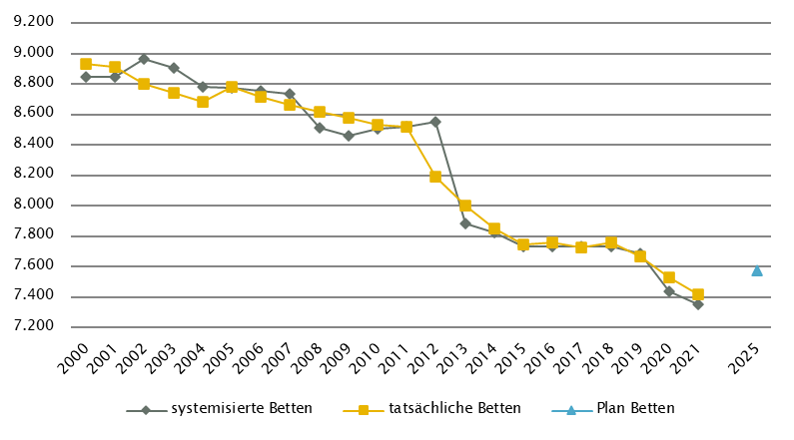
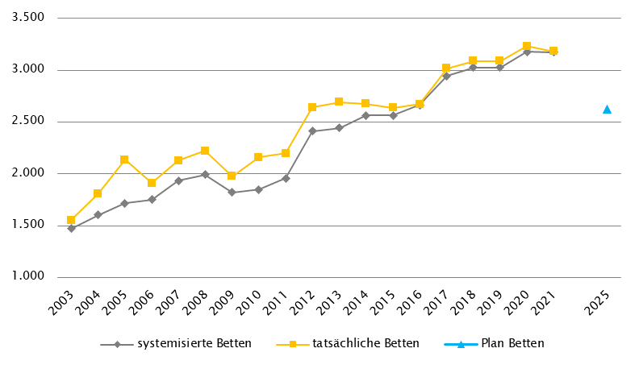
Oberösterreich
 |  |  |  |  |  |  |  |  |  |  | RSG gültig per 2021: RSG 2025, Beschluss LZK 15. 11. 2019, Verordnung 7. 7. 2020
Farblegende: optionale Angabe |  |  |  |  |  |  | nicht vorgesehen |  |  |  | RSG aktuell per 12/2022: 2. RSG 2025, Beschluss LZK 20.5.2022, Verordnung 26.9.2022

Ambulante ärztliche Versorgung
 |  | AM/PV | AN | KIJU | KJC(2) | KJP | CH | NCH(1) | IM | GGH | NEU | PSY | DER | AU | HNO | URO | PCH(2) | PUL | OR | UCH | ORTR | MKG | ZMK(3) | STR(1) | RAD(1) | NUK(1) | PMR(1) | PAT(1) | LAB(1) | SON | gesamt
 | IST ÄAVE 2021
 | ÄAVE spitalsambulant | 18.6 | - | 32.4 | - | 4.6 | 49.1 | - | 109.4 | 44.5 | 32.0 | 33.1 | 18.0 | 42.0 | 19.7 | 21.9 | - | 9.7 | 26.9 | 85.4 | 4.6 | 9.6 | 0.0 | - | - | - | - | - | - | - | 561.4
ÄAVE niedergelassene Ärztinnen/Ärzte gesamt (mit Vertrag) |  | 625.6 | - | 35.7 | - | 5.4 | 11.6 | - | 36.3 | 63.0 | 17.4 | 17.7 | 32.6 | 56.0 | 32.5 | 23.8 | - | 24.2 | 29.8 | 5.4 | 0.0 | 0.0 | 442.4 | - | - | - | - | - | - | - | 1459.4
ÄAVE in selbstständigen Ambulatorien (mit Vertrag) |  | 0.9 | - | 0.0 | - | 0.0 | 0.0 | - | 1.0 | 0.0 | 0.0 | 0.0 | 0.0 | 0.0 | 0.0 | 0.0 | - | 0.0 | 0.0 | 0.0 | 0.0 | 0.0 | 0.0 | - | - | - | - | - | - | - | 1.9
ÄAVE in Kassenambulatorien (kasseneigene selbstständige Ambulatorien) |  | 1.0 | - | 0.0 | - | 0.0 | 0.0 | - | 0.0 | 0.0 | 0.0 | 0.2 | 0.0 | 0.0 | 0.0 | 0.0 | - | 0.0 | 0.0 | 0.0 | 0.0 | 0.0 | 82.3 | - | - | - | - | - | - | - | 83.4
 | ÄAVE insgesamt | 646.1 | - | 68.1 | - | 10.0 | 60.7 | - | 146.7 | 107.5 | 49.4 | 51.0 | 50.5 | 97.9 | 52.1 | 45.7 | - | 33.9 | 56.7 | 90.8 | 4.6 | 9.6 | 524.7 | - | - | - | - | - | - | - | 2106.0
 | davon in PV-Einheiten | n.v.
ÄAVE Wahlärztinnen/-ärzte und in selbstständigen Ambulatorien (ohne Vertrag) |  | 18.8 | - | 5.1 | - | 0.3 | 2.7 | - | 9.1 | 22.4 | 2.3 | 5.2 | 7.4 | 8.1 | 2.9 | 2.2 | - | 0.2 | 4.5 | 3.0 | 0.0 | 0.2 | 30.4 | - | - | - | - | - | - | - | 124.7
 | IST Kassenplanstellen bzw. Vertragsärztinnen/-ärzte
 | ÖGK-Planstellen(5) | 675.7 | - | 38.5 | - | 6.0 | 12.7 | - | 43.2 | 72.0 | 21.5 | 30.2 | 34.5 | 59.2 | 34.5 | 24.0 | - | 23.8 | 30.6 | 5.0 | - | - | 414.0 | - | - | - | - | - | - | - | 1525.4
 | Vertragsärztinnen/-ärzte von BVAEB oder SVS ohne ÖGK-Vertrag | 4 | 0 | 0 | 0 | 0 | 1 | 0 | 1 | 1 | 1 | 0 | 0 | 1 | 0 | 0 | 0 | 1 | 0 | 0 | 0 | 0 | 6 | - | - | - | - | - | - | - | 16
 | RSG-Planungsstand per 2021 - PLAN ÄAVE 2020(4)
 | ÄAVE spitalsambulant | 21.4 | - | 41.5 | - | 3.7 | 47.2 | - | 82.9 | 43.4 | 26.3 | 14.2 | 15.5 | 28.6 | 15.2 | 20.2 | - | 4.6 | 23.9 | 86.2 | 0.0 | 9.7 | 0.0 | n.v. | n.v. | n.v. | n.v. | n.v. | n.v. | n.v. | 484.6
ÄAVE niedergelassene Ärztinnen/Ärzte und in selbstständigen Ambulatorien (mit Vertrag und kasseneigene) gesamt |  | 742.8 | - | 46.2 | - | 5.3 | 11.9 | - | 46.5 | 70.8 | 18.3 | 19.1 | 39.7 | 61.8 | 37.0 | 24.9 | - | 24.7 | 30.0 | 5.7 | 0.0 | 0.0 | 536.6 | n.v. | n.v. | n.v. | n.v. | n.v. | n.v. | n.v. | 1721.3
 | ÄAVE insgesamt | 764.2 | - | 87.7 | - | 9.1 | 59.1 | - | 129.4 | 114.2 | 44.5 | 33.3 | 55.2 | 90.4 | 52.1 | 45.2 | - | 29.3 | 53.9 | 91.9 | 0.0 | 9.7 | 536.6 | n.v. | n.v. | n.v. | n.v. | n.v. | n.v. | n.v. | 2205.9
 | davon in PV-Einheiten | 21.5
 | Planungsstand 12/2022 - 2. RSG 2025
 | ÄAVE spitalsambulant | 16.0 | - | 36.6 | - | 4.9 | 52.1 | - | 99.7 | 44.2 | 34.9 | 36.9 | 16.7 | 41.8 | 18.9 | 20.9 | - | 10.8 | 0.0 | 0.0 | 119.1 | 10.8 | 0.0 | n.v. | n.v. | n.v. | n.v. | n.v. | n.v. | n.v. | 564.4
ÄAVE niedergelassene Ärztinnen/Ärzte und in selbstständigen Ambulatorien (mit Vertrag und kasseneigene) gesamt |  | 768.8 | - | 49.3 | - | 7.4 | 11.9 | - | 51.1 | 71.3 | 20.2 | 21.0 | 40.7 | 63.9 | 38.1 | 27.1 | - | 26.2 | 31.7 | 6.0 | 0.0 | 0.0 | 553.3 | n.v. | n.v. | n.v. | n.v. | n.v. | n.v. | n.v. | 1787.9
 | ÄAVE insgesamt | 784.8 | - | 85.9 | - | 12.3 | 64.0 | - | 150.8 | 115.5 | 55.1 | 57.9 | 57.4 | 105.7 | 57.0 | 48.0 | - | 37.0 | 31.7 | 6.0 | 119.1 | 10.8 | 553.3 | n.v. | n.v. | n.v. | n.v. | n.v. | n.v. | n.v. | 2352.3
 | davon in PV-Einheiten | 37.6
sofern RSG per 12/2022 Planungsgröße nicht ÄAVE gemäß ÖSG:
Umrechnungsfaktor in ÄAVE-Äquivalente gem. ÖSG |  | - | - | - | - | - | - | - | - | - | - | - | - | - | - | - | - | - | - | - | - | - | - | - | - | - | - | - | - | -
ÄAVE-Äquivalente |  | - | - | - | - | - | - | - | - | - | - | - | - | - | - | - | - | - | - | - | - | - | - | - | - | - | - | - | - | - | -
Anteil PLAN in % spitalsambulant |  | 2.0 | - | 42.6 | - | 39.8 | 81.4 | - | 66.1 | 38.3 | 63.3 | 63.7 | 29.1 | 39.5 | 33.2 | 43.5 | - | 29.2 | 0.0 | 0.0 | - | 100.0 | 0.0 | - | - | - | - | - | - | - | 24.0
Anteil PLAN in % niedergelassene Ärztinnen/Ärzte und in selbstständigen Ambulatorien (mit Vertrag und kasseneigene) gesamt |  | 98.0 | - | 57.4 | - | 60.2 | 18.6 | - | 33.9 | 61.7 | 36.7 | 36.3 | 70.9 | 60.5 | 66.8 | 56.5 | - | 70.8 | 100.0 | 100.0 | - | 0.0 | 100.0 | - | - | - | - | - | - | - | 76.0
(1) in Regiomed nicht berücksichtigt
(2) zugeordnet zu CH
(3) inkl. KFO
(4) PLAN ÄAVE 2020 - in aktueller Version RSG 2025 noch keine Plan-ÄAVE 2025 möglich, da Stellenplan noch nicht so weit fixiert
(5) besetzte und unbesetzte Planstellen; Stand 1. 10. 2021

Akut-Krankenanstalten - Normalpflege- und Intensivbereiche
alle Akut-KA | GEM/IDB(1) | INT(2) | NEO | KIJU | KJC | KJP | CH(3) | NCH | IM | GGH | NEU | PSY(4) | DER | AU | HNO | URO | PCH | PUL | OR(5) | UCH(5) | ORTR(5) | MKG | NUKT | STR | AGR | RNS | PAL | PSO-E | PSO-KJ | gesamt
IST-Stand systemisierte Betten 2021 | 186 | 321 | 62 | 214 | 37 | 51 | 888 | 87 | 1762 | 436 | 440 | 555 | 94 | 111 | 160 | 246 | 24 | 232 | 355 | 465 | 198 | 30 | 4 | 46 | 404 | 44 | 86 | 54 | 33 | 7625
IST-Stand tatsächliche Betten 2021 | 159 | 318 | 61 | 230 | 37 | 54 | 913 | 90 | 1873 | 461 | 426 | 535 | 97 | 116 | 168 | 239 | 24 | 263 | 341 | 480 | 198 | 29 | 3 | 38 | 337 | 29 | 77 | 48 | 30 | 7674
PLAN-Betten gesamt RSG 2025 (Stand 2021) | 240 | 312 | 64 | 214 | 37 | 63 | 888 | 87 | 1762 | 436 | 440 | 555 | 94 | 112 | 161 | 246 | 40 | 232 | 0 | 0 | 1033 | 31 | 4 | 46 | 446 | 89 | 96 | 54 | 43 | 7825
PLAN-Betten gesamt 2. RSG 2025 (per 12/2022) | 240 | 319 | 64 | 214 | 37 | 63 | 888 | 87 | 1764 | 436 | 440 | 559 | 97 | 113 | 161 | 253 | 40 | 232 | 0 | 0 | 1032 | 31 | 4 | 46 | 446 | 89 | 96 | 54 | 43 | 7848

Fonds-KA (FKA)*
IST-Stand systemisierte Betten 2021 | 67 | 306 | 62 | 214 | 37 | 51 | 888 | 87 | 1762 | 436 | 440 | 555 | 94 | 111 | 160 | 246 | 24 | 232 | 355 | 465 | 60 | 30 | 4 | 46 | 404 | 44 | 86 | 54 | 33 | 7353
IST-Stand tatsächliche Betten 2021 | 57 | 303 | 61 | 230 | 37 | 54 | 913 | 90 | 1873 | 461 | 426 | 535 | 97 | 116 | 168 | 239 | 24 | 263 | 341 | 480 | 60 | 29 | 3 | 38 | 337 | 29 | 77 | 48 | 30 | 7419
PLAN-Betten RSG 2025 (Stand 2021) | 121 | 312 | 64 | 214 | 37 | 63 | 888 | 87 | 1762 | 436 | 440 | 555 | 94 | 112 | 161 | 246 | 40 | 232 | 0 | 0 | 880 | 31 | 4 | 46 | 446 | 89 | 96 | 54 | 43 | 7553
PLAN-Betten 2. RSG 2025 (per 12/2022) | 121 | 319 | 64 | 214 | 37 | 63 | 888 | 87 | 1764 | 436 | 440 | 559 | 97 | 113 | 161 | 253 | 40 | 232 | 0 | 0 | 879 | 31 | 4 | 46 | 446 | 89 | 96 | 54 | 43 | 7576
*) zzgl. UKH: IST-Betten 2021: 153 = PLAN-Betten | (1) GEM = ZNA und Inquisitenbetten
 | (2) INT umfasst alle INT-E und INT-KJ exkl. NEO
 | (3) inkl. HCH, TCH, GCH, TXC
 | (4) PSY: exkl. 0 systemisierte und 92 tatsächliche Betten für Abhängigkeitserkrankungen und Forensik
 | (5) OR/UC/ORTR gemeinsam geplant

RFZ/Versorgungsstufen/ÜRVP/Spezialzentren/Module(1) |  |  |  |  |  |  |  |  |  |  |  | ÜRVP(2) |  |  |  |  |  |  |  |  |  |  | Module in NEU
 | TCH | GCH | KAR | ONK(5) | BRZ | NUKT | NEP | GH | KIJU | TR | NEU-SZ(6) | NCHa | ZMG | TXC | HCH | KHZ | KJONK | BRA | KBRA | SZT(3) | KSZT | HKLE | SU | ANB/B | ANB/C
Anzahl gesamt | Leistungsstandorte
IST-Stand Leistungsstandorte Z/SZ/EZ 2021 | 4 | 7 | 2 | 1 |  | 1 | 1 |  | 1 |  |  | 1 | 1 | 1 (NTX) | 2 | 1 | 1 | - | - | 1 | - | -
IST-Stand Leistungsstandorte S 2021 |  | 3 | 1 | 4 |  |  |  |  | 6
IST-Stand Leistungsstandorte A/G/L 2021 |  |  |  | 9 |  |  |  |  | 4
IST-Stand Leistungsstandorte Module 2021 |  |  |  |  |  |  |  |  |  |  |  |  |  |  |  |  |  |  |  |  |  |  | 7 | 7 | 2
Leistungsst. Z/SZ/EZ PLAN (RSG Stand 2021) | 3 | 6 | 2 | 1 | 7 | 1 | 1 | 1 | 1 | n.e. | 4 | 1 | 1 | 1 | 2 | 1 | 1 | - | - | 2 | 1 | -
Leistungsstandorte S PLAN (RSG Stand 2021) |  | 1 | 1 | 4 |  |  | n.e. | 6 | 6 | n.e.
Leistungsstandorte A/G/L PLAN (RSG Stand 2021) |  | - | - | 7 |  |  |  | - | 3 | -
Leistungsstandorte Module PLAN (RSG Stand 2021) |  |  |  |  |  |  |  |  |  |  |  |  |  |  |  |  |  |  |  |  |  |  | 7 | 7 | 2
Leistungsst. Z/SZ/EZ PLAN (RSG per 12/2022) | 3 | 6 | 2 | 1 | 7 | 1 | 1 | 1 | 1 | n.e. | 4 | 1 | 1 | 1 | 2 | 1 | 1 | - | - | 2 | 1 | -
Leistungsstandorte S PLAN (RSG per 12/2022) |  | 1 | 1 | 4 |  |  | n.e. | 6 | 6 | n.e.
Leistungsst. A/G/L PLAN (RSG per 12/2022) |  | - | - | 7 |  |  |  | - | 3 | -
Leistungsst. Module PLAN (RSG per 12/2022) |  |  |  |  |  |  |  |  |  |  |  |  |  |  |  |  |  |  |  |  |  |  | 7 | 7 | 2
Betten gesamt (sofern in eigener Struktur): | Betten
IST-Stand Betten(4) Z/SZ/EZ 2021
IST-Stand Betten(4) Module 2021 |  |  |  |  |  |  |  |  |  |  |  |  |  |  |  |  |  |  |  |  |  |  | 41 | 45 | 19
PLAN-Betten Z (RSG Stand 2021) |  |  |  |  |  |  |  |  |  |  |  |  |  |  |  |  |  | - | - | - | - | -
PLAN-Betten Module (RSG Stand 2021) |  |  |  |  |  |  |  |  |  |  |  |  |  |  |  |  |  |  |  |  |  |  | 40 | 43 | 26
PLAN-Betten Z (RSG per 12/2022) |  |  |  |  |  |  |  |  |  |  |  |  |  |  |  |  |  | - | - | - | - | -
PLAN-Betten Module (RSG per 12/2022) |  |  |  |  |  |  |  |  |  |  |  |  |  |  |  |  |  |  |  |  |  |  | 40 | 43 | 26
(1) Leistungsstandorte Z und Module sowie Betten gemäß ÜRVP und Module verbindlich einzutragen
(2) Referenzierung auf Verordnung zum ÖSG bez. der zu versorgenden VR
(3) SZT Plan 2025: davon 1 eingeschränkt auf autologe SZT
(4) IST-Stand = tatsächliche Betten
(5) ONK - das KH der Barmherzigen Schwestern Linz, das KH der Elisabethinen Linz sowie das Kepler Universitätsklinikum arbeiten im Verbund als Referenzzentrum (mit 4 Standorten) für ONK zusammen: dem KH der Barmherzigen Schwestern Linz kommt dabei die Rolle des Leitspitals zu
(6) NEU-SZ Plan 2025: 4 Zentren am Kepler Universitätsklinikum; Standort Neuromed Campus
Großgeräte exkl. Funktionsgeräte(1) |  |  |  |  |  |  |  |  |  |  |  |  |  | Dialyse-Einheiten
 | CT 2 |  | MR 2, 3, 4, 5 |  | ECT 6 |  | STR |  | COR 6 |  | PET 7, 8 |  |  |  |  |  |  |  | Plätze
IST 2021/GGP | IST | GGP | IST | GGP | IST | GGP | IST | GGP | IST | GGP | IST | GGP |  |  |  |  |  |  | IST 2021 | PLAN Stand 2021 | PLAN Stand 12/22
Akut KA gesamt (inkl. RZ) | 23 | 23 | 15 | 15 | 19 | 19 | 7 | 7 | 6 | 7 | 4 | 5 |  | Akut KA gesamt |  |  |  |  | 174 | 174 | 184
Extramuraler Bereich | 12 | 9 | 13 | 8 | 1 | 0 | 0 | 0 | 0 | 0 | 0 | 0 |  | im extramuralen Bereich gesamt |  |  |  |  | 6 | 6 | 6
GG IST 2021/GGP gesamt | 35 | 32 | 28 | 23 | 20 | 19 | 7 | 7 | 6 | 7 | 4 | 5 |  | DIA IST 2021/PLAN gesamt |  |  |  |  | 180 | 180 | 190
(1) zusätzliche Funktionsgeräte: 3 CT, 1 MR, 1 STR, 1 COR
(2) CT, MR im extram. Bereich: inklusive 1 Kooperation mit einer Akut-KA (Ried im Innkr BSRV KH, K427)
(3) MR im intram. Bereich: exklusive 2 Koop. zwischen intra- und extramuralen Betreiber; Gerätestandorte jeweils extramural (Braunau und Gmunden).
(4) MR im extram. Bereich, Standort Wels: eingeschränkt auf die Versorgung von klaustrophobischen und übergewichtigen Patient/inn/en.
(5) MR, GG insgesamt: ergänzend 1 MR mit einer Feldstärke < 1 Tesla eingerichtet (extramuraler Standort, Bez. Vöcklabruck)
(6) Ein ECT sowie eine COR (DSA/COR-Kombinationsgerät) mit Rehabilitationszentrum als Standort in Rubrik "Akut KA gesamt" gezählt
(7) PET in Kooperation zwischen K470.1 KUK Linz, MC IIII 1 und K419 Ordensklinikum Linz Elisabethinen; Gerätestandort K470.1
(8) PET in Kooperation zwischen K434.1 Wels-Grieskirchen KL, Standort Wels und K427 Ried/Innkreis BSRV KH; Gerätestandort K434.1

Anzahl der Betten in Fonds-KA gemäß KA-Statistik (BMSGPK) im Vergleich zu PLAN-Betten 2025 |  |  |  |  |  |  |  |  |  | Anzahl der Betten in Rehazentren gemäß KA-Statistik (BMSGPK) im Vergleich zu PLAN-Betten 2025 (ÖSG VO 2020)
Oberösterreich |  |  |  |  |  |  |  |  |  | Versorgungszone Nord

Salzburg
Salzburg
 |  |  |  |  |  |  |  |  |  |  | Gültig für 2021: RSG 2025, RSG Verordnung vom 25. 2. 2020
Farblegende: optionale Angabe |  |  |  |  |  |  | nicht vorgesehen |  |  |  | RSG aktuell per 12/2022: RSG 2025, RSG Verordnung vom 25. 2. 2020

Ambulante ärztliche Versorgung
 |  | AM/PV | AN | KIJU | KJC(2) | KJP | CH | NCH(1) | IM | GGH | NEU | PSY | DER | AU | HNO | URO | PCH(2) | PUL | OR | UCH | ORTR | MKG | ZMK(3) | STR | RAD | NUK | PMR | PAT | LAB | SON | gesamt
 | IST ÄAVE 2021
 | ÄAVE spitalsambulant | 0.0 | - | 21.1 | - | 2.2 | 24.0 | - | 62.1 | 24.8 | 11.4 | 11.7 | 12.6 | 18.0 | 14.4 | 6.2 | - | 9.3 | 1.9 | 18.1 | 41.9 | 8.3 | 0.0 | - | - | - | - | - | - | - | 287.9
ÄAVE niedergelassene Ärztinnen/Ärzte gesamt (mit Vertrag) |  | 262.5 | - | 18.4 | - | 1.2 | 7.8 | - | 27.0 | 25.5 | 7.6 | 7.1 | 17.9 | 22.3 | 12.7 | 15.4 | - | 8.0 | 12.4 | 0.0 | 0.0 | 0.0 | 160.0 | - | - | - | - | - | - | - | 605.8
ÄAVE in selbstständigen Ambulatorien (mit Vertrag) |  | 0.0 | - | 0.0 | - | 0.0 | 0.0 | - | 0.0 | 0.0 | 0.0 | 0.0 | 0.0 | 0.0 | 0.0 | 0.0 | - | 0.0 | 0.0 | 0.0 | 0.0 | 0.0 | 1.0 | - | - | - | - | - | - | - | 1.0
ÄAVE in Kassenambulatorien (kasseneigene selbstständige Ambulatorien) |  | 0.0 | - | 0.0 | - | 0.0 | 0.0 | - | 0.0 | 0.0 | 0.0 | 0.0 | 0.0 | 0.0 | 0.0 | 0.0 | - | 0.0 | 0.0 | 0.0 | 0.0 | 0.0 | 32.8 | - | - | - | - | - | - | - | 32.8
 | ÄAVE insgesamt | 262.5 | - | 39.5 | - | 3.4 | 31.8 | - | 89.0 | 50.3 | 19.0 | 18.8 | 30.5 | 40.3 | 27.1 | 21.6 | - | 17.3 | 14.3 | 18.1 | 41.9 | 8.3 | 193.8 | - | - | - | - | - | - | - | 927.6
 | davon in PV-Einheiten | n.v.
ÄAVE Wahlärztinnen/-ärzte und in selbstständigen Ambulatorien (ohne Vertrag) |  | 3.8 | - | 2.7 | - | 0.1 | 1.9 | - | 5.0 | 9.9 | 1.1 | 9.8 | 2.6 | 4.1 | 1.0 | 0.4 | - | 0.7 | 2.1 | 0.9 | 0.0 | 0.2 | 115.7 | - | - | - | - | - | - | - | 162.1
 | IST Kassenplanstellen bzw. Vertragsärztinnen/-ärzte
 | ÖGK-Planstellen(4) | 242.5 | - | 20 | - | 2 | 9 | 1 | 26 | 27 | 9 | 15.50 | 18 | 27 | 14 | 12 | - | 11 | 12 | 0 | - | - | 183 | - | - | - | 6 | - | - | - | 634.5
 | Vertragsärztinnen/-ärzte von BVAEB oder SVS ohne ÖGK-Vertrag | 1 | 0 | 2 | 0 | 0 | 6 | 0 | 10 | 2 | 1 | 2 | 4 | 4 | 2 | 2 | 1 | 1 | 1 | 1 | 1 | 0 | 11 | - | - | - | - | - | - | - | 52
 | PLAN SVE - Planungsstand RSG per 2021 (RSG 2025)
 | SVE spitalsambulant | 2.5 | n.v. | 2.5 | 5.0 | 1.0 | 21.0 | 1.5 | 19.5 | 7.5 | 4.5 | 8.0 | 3.5 | 8.5 | 6.5 | 2.0 | 2.0 | 1.0 | 3.0 | 40.0 | n.v. | 8.0 | 0.0 | 7.5 | n.v. | n.v. | 0.0 | n.v. | n.v. | n.v. | 155.0
SVE niedergelassene Ärztinnen/Ärzte und in selbstständigen Ambulatorien (mit Vertrag und kasseneigene) gesamt |  | 262.5 | n.v. | 19.5 | 0.0 | 3.5 | 9.5 | 1.0 | 30.5 | 26.5 | 7.5 | 18.5 | 17.0 | 28.0 | 15.0 | 13.5 | 0.0 | 9.5 | 11.5 | 0.0 | n.v. | 0.0 | 185.5 | 0.0 | n.v. | n.v. | 6.0 | n.v. | n.v. | n.v. | 665.0
 | SVE insgesamt | 265.0 | n.v. | 22.0 | 5.0 | 4.5 | 30.5 | 2.5 | 50.0 | 34.0 | 12.0 | 26.5 | 20.5 | 36.5 | 21.5 | 15.5 | 2.0 | 10.5 | 14.5 | 40.0 | n.v. | 8.0 | 185.5 | 7.5 | n.v. | n.v. | 6.0 | n.v. | n.v. | n.v. | 820.0
 | davon in PV-Einheiten | 25.0
 | PLAN SVE - Planungsstand RSG per 12/2022 (RSG 2025)
 | SVE spitalsambulant | 2.5 | n.v. | 2.5 | 5.0 | 1.0 | 21.0 | 1.5 | 19.5 | 7.5 | 4.5 | 8.0 | 3.5 | 8.5 | 6.5 | 2.0 | 2.0 | 1.0 | 3.0 | 40.0 | n.v. | 8.0 | 0.0 | 7.5 | n.v. | n.v. | 0.0 | n.v. | n.v. | n.v. | 155.0
SVE niedergelassene Ärztinnen/Ärzte und in selbstständigen Ambulatorien (mit Vertrag und kasseneigene) gesamt |  | 262.5 | n.v. | 19.5 | 0.0 | 3.5 | 9.5 | 1.0 | 30.5 | 26.5 | 7.5 | 18.5 | 17.0 | 28.0 | 15.0 | 13.5 | 0.0 | 9.5 | 11.5 | 0.0 | n.v. | 0.0 | 185.5 | 0.0 | n.v. | n.v. | 6.0 | n.v. | n.v. | n.v. | 665.0
 | SVE insgesamt | 265.0 | n.v. | 22.0 | 5.0 | 4.5 | 30.5 | 2.5 | 50.0 | 34.0 | 12.0 | 26.5 | 20.5 | 36.5 | 21.5 | 15.5 | 2.0 | 10.5 | 14.5 | 40.0 | n.v. | 8.0 | 185.5 | 7.5 | n.v. | n.v. | 6.0 | n.v. | n.v. | n.v. | 820.0
 | davon in PV-Einheiten | 25.0
sofern RSG per 12/2022 Planungsgröße nicht ÄAVE gemäß ÖSG:
Umrechnungsfaktor in ÄAVE-Äquivalente gem. ÖSG |  | 0.96 | - | 1.72 | - | 0.64 | 1.03 | - | 1.64 | 1.18 | 1.04 | 0.62 | 1.22 | 1.11 | 1.30 | 1.45 | - | 0.99 | 1.39 | 1.11 | - | - | 1.12 | - | n.v. | n.v. | n.v. | n.v. | n.v. | n.v.
ÄAVE-Äquivalente |  | 254.8 | - | 37.9 | - | 2.9 | 31.4 | - | 82.0 | 40.0 | 12.5 | 16.5 | 25.0 | 40.6 | 27.9 | 22.5 | - | 10.4 | 20.1 | 44.4 | - | - | 208.4 | - | n.v. | n.v. | n.v. | n.v. | n.v. | n.v. | 877.3
Anteil PLAN in % spitalsambulant |  | 0.9 | - | 11.4 | 100.0 | 22.2 | 68.9 | 60.0 | 39.0 | 22.1 | 37.5 | 30.2 | 17.1 | 23.3 | 30.2 | 12.9 | 100.0 | 9.5 | 20.7 | 100.0 | - | 100.0 | 0.0 | 100.0 | - | - | 0.0 | - | - | - | 18.9
Anteil PLAN in % niedergelassene Ärztinnen/Ärzte und in selbstständigen Ambulatorien (mit Vertrag und kasseneigene) gesamt |  | 99.1 | - | 88.6 | 0.0 | 77.8 | 31.1 | 40.0 | 61.0 | 77.9 | 62.5 | 69.8 | 82.9 | 76.7 | 69.8 | 87.1 | 0.0 | 90.5 | 79.3 | 0.0 | - | 0.0 | 100.0 | 0.0 | - | - | 100.0 | - | - | - | 81.1
(1) in Regiomed nicht berücksichtigt
(2) zugeordnet zu CH
(3) inkl. KFO
(4) besetzte und unbesetzte Planstellen; Stand 1. 10. 2021

Akut-Krankenanstalten - Normalpflege- und Intensivbereiche
alle Akut-KA | GEM/IDB(1) | INT(2) | NEO | KIJU(5) | KJC | KJP | CH(3) | NCH | IM | GGH | NEU | PSY(4) | DER | AU | HNO | URO | PCH | PUL | OR | UCH | ORTR | MKG | NUKT | STR | AGR(6) | RNS | PAL | PSO-E | PSO-KJ | gesamt
IST-Stand systemisierte Betten 2021 | 429 | 164 | 20 | 103 | 30 | 30 | 396 | 43 | 718 | 255 | 157 | 211 | 88 | 53 | 81 | 81 | 24 | 47 | 58 | 98 | 312 | 24 | 9 | 18 | 231 | 16 | 32 | 0 | 15 | 3743
IST-Stand tatsächliche Betten 2021 | 338 | 165 | 18 | 88 | 30 | 30 | 306 | 35 | 697 | 184 | 136 | 203 | 32 | 38 | 63 | 73 | 24 | 31 | 47 | 69 | 283 | 21 | 9 | 18 | 203 | 10 | 25 | 0 | 16 | 3192
PLAN-Betten gesamt Stand 2021 (RSG 2025)(7) | 8 | 166 | 20 | 89 | 27 | 42 | 345 | 41 | 656 | 190 | 157 | 228 | 52 | 58 | 81 | 73 | 20 | 45 | 0 | 0 | 444 | 24 | 27 |  | 272 | 16 | 32 | 0 | 16 | 3129
PLAN-Betten gesamt per 12/2022 (RSG 2025)(7) | 8 | 166 | 20 | 89 | 27 | 42 | 345 | 41 | 656 | 190 | 157 | 228 | 52 | 58 | 81 | 73 | 20 | 45 | 0 | 0 | 444 | 24 | 27 |  | 272 | 16 | 32 | 0 | 16 | 3129

Fonds-KA (FKA)
IST-Stand systemisierte Betten 2021 | 41 | 147 | 20 | 103 | 30 | 30 | 396 | 43 | 718 | 255 | 157 | 211 | 88 | 53 | 81 | 81 | 24 | 47 | 58 | 98 | 186 | 24 | 9 | 18 | 231 | 16 | 32 | 0 | 15 | 3212
IST-Stand tatsächliche Betten 2021 | 20 | 148 | 18 | 88 | 30 | 30 | 306 | 35 | 697 | 184 | 136 | 203 | 32 | 38 | 63 | 73 | 24 | 31 | 47 | 69 | 159 | 21 | 9 | 18 | 203 | 10 | 25 | 0 | 16 | 2733
PLAN-Betten RSG 2025 (Stand 2021) | 8 | 154 | 20 | 89 | 27 | 42 | 345 | 41 | 656 | 190 | 157 | 228 | 52 | 58 | 81 | 73 | 20 | 45 | 0 | 0 | 344 | 24 | 27 |  | 272 | 16 | 32 | 0 | 16 | 3017
PLAN-Betten RSG 2025 (per 12/2022) | 8 | 154 | 20 | 89 | 27 | 42 | 345 | 41 | 656 | 190 | 157 | 228 | 52 | 58 | 81 | 73 | 20 | 45 | 0 | 0 | 344 | 24 | 27 |  | 272 | 16 | 32 | 0 | 16 | 3017
 | (1) GEM/IDB = Gemischter Belag, Interdisziplinärer Bereich, ZNA
 | (2) INT umfasst alle INT-E und INT-KJ exkl. NEO
 | (3) inkl. HCH, TCH, GCH
 | (4) PSY IST: inkl. 34 systemisierte und 35 tatsächliche Betten für Abhängigkeitserkrankungen und Forensik
 | (5) KIJU IST: inkl. 9 systemisierte und 12 tatsächliche Betten KI-KJP (FC 1-5163) in K534 Schwarzach
 | (6) AG/R IST: inkl.36 Betten Medizin. Geriatrie, 17 Betten aus IM und 19 Betten aus NEU
 | (7) ORTR + INT: inkl. geplante Integration UKH in K524 LKH (Plan 2025: plus 100 B. ORTR, 12 B. INT)

RFZ/Versorgungsstufen/ÜRVP/Spezialzentren/Module(1) |  |  |  |  |  |  |  |  |  |  |  | ÜRVP(2) |  |  |  |  |  |  |  |  |  |  | Module in NEU
 | TCH | GCH | KAR | ONK | BRZ | NUKT | NEP | GH | KIJU | TR | NEU-SZ | NCHa | ZMG | TXC | HCH | KHZ | KJONK | BRA | KBRA | SZT(3) | KSZT | HKLE | SU | ANB/B | ANB/C
Anzahl gesamt | Leistungsstandorte
IST-Stand Leistungsstandorte Z/SZ/EZ 2021 | 1 | 1 | 1 | 1 | 1 | 2 | 1 | 1 | 1 | 1 | 1 | 1 | 1 | 0 | 1 | 0 | 1 | 0 | 0 | 1 | 0 | 0
IST-Stand Leistungsstandorte S 2021 |  | 1 | 1 | 1 |  |  |  | 1 | 1 | 1
IST-Stand Leistungsstandorte A/G/L 2021
IST-Stand Leistungsstandorte Module 2021 |  |  |  |  |  |  |  |  |  |  |  |  |  |  |  |  |  |  |  |  |  |  | 2 | 2 | 0
Leistungsst. Z/SZ/EZ PLAN (RSG Stand 2021) | 1 | 1 | 1 | 1 | 1 | 1 | 1 | 1 | 1 | 1 | 1 | 1 | 1 |  | 1 |  | 1 | - | - | 1 | - | -
Leistungsstandorte S PLAN (RSG Stand 2021) |  | 1 | 1 | 1 |  |  |  | 1 | 1 | 1
Leistungsstandorte A/G/L PLAN (RSG Stand 2021) |  | - | - | - |  |  |  | - | - | -
Leistungsstandorte Module PLAN (RSG Stand 2021) |  |  |  |  |  |  |  |  |  |  |  |  |  |  |  |  |  |  |  |  |  |  | 2 | 2 | 0
Leistungsst. Z/SZ/EZ PLAN (RSG per 12/2022) | 1 | 1 | 1 | 1 | 1 | 1 | 1 | 1 | 1 | 1 | 1 | 1 | 1 |  | 1 |  | 1 | - | - | 1 | - | -
Leistungsstandorte S PLAN (RSG per 12/2022) |  | 1 | 1 | 1 |  |  |  | 1 | 1 | 1
Leistungsst. A/G/L PLAN (RSG per 12/2022) |  | - | - | - |  |  |  | - | - | -
Leistungsst. Module PLAN (RSG per 12/2022) |  |  |  |  |  |  |  |  |  |  |  |  |  |  |  |  |  |  |  |  |  |  | 2 | 2 | 0
Betten gesamt (sofern in eigener Struktur): | Betten
IST-Stand Betten(4) Z/SZ/EZ 2021
IST-Stand Betten(4) Module 2021 |  |  |  |  |  |  |  |  |  |  |  |  |  |  |  |  |  |  |  |  |  |  | 14 | 23 | 0
PLAN-Betten Z (RSG Stand 2021) |  |  |  |  |  |  |  |  |  |  |  |  |  |  |  |  |  | - | - | - | - | -
PLAN-Betten Module (RSG Stand 2021) |  |  |  |  |  |  |  |  |  |  |  |  |  |  |  |  |  |  |  |  |  |  | 14 | 26 | 0
PLAN-Betten Z (RSG per 12/2022) |  |  |  |  |  |  |  |  |  |  |  |  |  |  |  |  |  | - | - | - | - | -
PLAN-Betten Module (RSG per 12/2022) |  |  |  |  |  |  |  |  |  |  |  |  |  |  |  |  |  |  |  |  |  |  | 14 | 26 | 0
(1) Leistungsstandorte Z und Module sowie Betten gemäß ÜRVP und Module verbindlich einzutragen
(2) Referenzierung auf Verordnung zum ÖSG bez. der zu versorgenden VR
(3) SZT: PLAN und IST 1 Standort eingeschränkt auf autologe SZT
(4) IST-Stand = tatsächliche Betten

Großgeräte exkl. Funktionsgeräte(1) |  |  |  |  |  |  |  |  |  |  |  |  |  | Dialyse-Einheiten
 | CT 2 |  | MR 3 |  | ECT |  | STR |  | COR |  | PET |  |  |  |  |  |  |  | Plätze
IST 2021/GGP | IST | GGP | IST | GGP | IST | GGP | IST | GGP | IST | GGP | IST | GGP |  |  |  |  |  |  | IST 2021 | PLAN Stand 2021 | PLAN Stand 12/22
Akut KA gesamt (inkl. RZ) | 11 | 12 | 6 | 7 | 5 | 5 | 3 | 4 | 3 | 3 | 2 | 2 |  | Akut KA gesamt |  |  |  |  | 28 | 29 | 29
Extramuraler Bereich | 8 | 5 | 10 | 4 | 0 | 0 | 0 | 0 | 0 | 0 | 0 | 0 |  | im extramuralen Bereich gesamt |  |  |  |  | 41 | 41 | 41
GG IST 2021/GGP gesamt | 19 | 17 | 16 | 11 | 5 | 5 | 3 | 4 | 3 | 3 | 2 | 2 |  | DIA IST 2021/PLAN gesamt |  |  |  |  | 69 | 70 | 70
(1) zusätzliche Funktionsgeräte: 1 CT, 1 STR
(2) CT im intram. Bereich: exklusive 1 Kooperation mit extramuralem Betreiber (Gerätestandort extramural Zell/See)
(3) MR in Akut-KA am Standort Zell/See inkl. KV

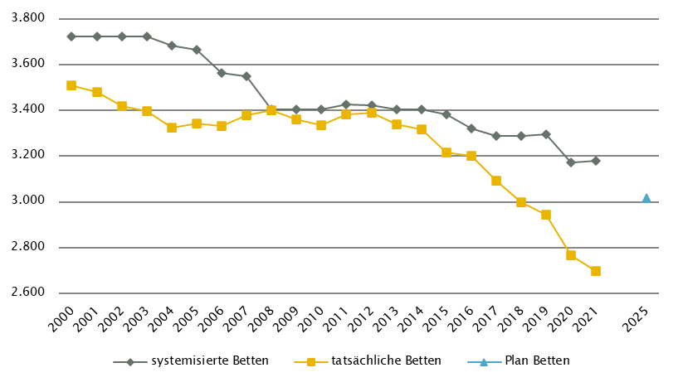
Anzahl der Betten in Fonds-KA gemäß KA-Statistik (BMSGPK) im Vergleich zu PLAN-Betten 2025 |  |  |  |  |  |  |  |  |  | Anzahl der Betten in Rehazentren gemäß KA-Statistik (BMSGPK) im Vergleich zu PLAN-Betten 2025 (ÖSG VO 2020)
Salzburg |  |  |  |  |  |  |  |  |  | Versorgungszone Nord

Steiermark
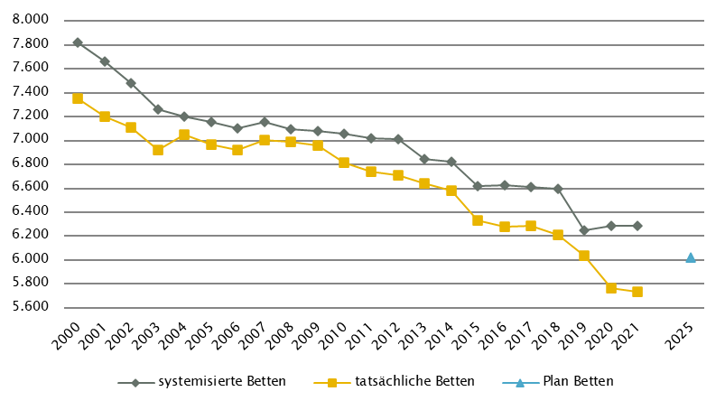
Steiermark
 |  |  |  |  |  |  |  |  |  |  | RSG gültig per 2021: RSG 2025, Beschluss LZK 12. 2. 2019, Verordnung vom 13. 3. 2019, ergänzt um Beschlüsse der LZK vom 18. 11. 2020 und 11.6.2021
Farblegende: optionale Angabe |  |  |  |  |  |  | nicht vorgesehen |  |  |  | RSG aktuell per 12/2022: RSG 2025, Beschluss LZK 12. 2. 2019, Verordnung vom 13. 3. 2019, ergänzt um Beschlüsse der LZK vom 18. 11. 2020 und 11.6.2021

Ambulante ärztliche Versorgung
 |  | AM/PV | AN | KIJU | KJC(2) | KJP | CH | NCH(1) | IM | GGH | NEU | PSY | DER | AU | HNO | URO | PCH(2) | PUL | OR | UCH | ORTR | MKG | ZMK(3) | STR | RAD | NUK | PMR | PAT | LAB | SON | gesamt
 | IST ÄAVE 2021
 | ÄAVE spitalsambulant | 1.7 | - | 39.9 | - | 6.2 | 88.1 | - | 170.5 | 37.4 | 22.4 | 13.7 | 23.8 | 34.0 | 9.8 | 8.0 | - | 3.5 | 5.7 | 28.7 | 23.1 | 3.7 | 15.4 | - | - | - | - | - | - | - | 535.7
ÄAVE niedergelassene Ärztinnen/Ärzte gesamt (mit Vertrag) |  | 562.7 | - | 37.6 | - | 0.0 | 4.6 | - | 68.8 | 40.2 | 15.1 | 26.8 | 29.9 | 52.6 | 28.3 | 24.6 | - | 21.6 | 28.1 | 0.0 | 0.0 | 0.0 | 383.4 | - | - | - | - | - | - | - | 1324.2
ÄAVE in selbstständigen Ambulatorien (mit Vertrag) |  | 0.0 | - | 0.0 | - | 0.0 | 0.0 | - | 0.0 | 0.0 | 0.0 | 0.0 | 0.0 | 0.0 | 0.0 | 0.0 | - | 0.0 | 0.0 | 0.0 | 0.0 | 0.0 | 0.0 | - | - | - | - | - | - | - | 0.0
ÄAVE in Kassenambulatorien (kasseneigene selbstständige Ambulatorien) |  | 10.1 | - | 0.0 | - | 0.0 | 1.0 | - | 7.6 | 4.3 | 4.7 | 1.5 | 3.1 | 1.6 | 2.0 | 1.7 | - | 0.0 | 2.8 | 0.0 | 0.0 | 0.0 | 22.8 | - | - | - | - | - | - | - | 63.1
 | ÄAVE insgesamt | 574.5 | - | 77.5 | - | 6.2 | 93.7 | - | 246.9 | 81.8 | 42.2 | 42.0 | 56.7 | 88.2 | 40.1 | 34.3 | - | 25.1 | 36.6 | 28.7 | 23.1 | 3.7 | 421.7 | - | - | - | - | - | - | - | 1923.1
 | davon in PV-Einheiten | n.v.
ÄAVE Wahlärztinnen/-ärzte und in selbstständigen Ambulatorien (ohne Vertrag) |  | 11.9 | - | 5.6 | - | 0.3 | 2.1 | - | 11.0 | 24.8 | 3.1 | 2.9 | 6.1 | 11.2 | 4.2 | 2.8 | - | 0.4 | 4.8 | 1.9 | 0.0 | 0.1 | 51.0 | - | - | - | - | - | - | - | 144.1
 | IST Kassenplanstellen bzw. Vertragsärztinnen/-ärzte
 | ÖGK-Planstellen(6) | 604 | - | 36 | - | 0 | 0 | - | 55 | 53 | 16 | 19 | 27 | 44 | 29 | 21 | - | 19 | 23 | 0 | - | - | 406 | - | - | - | - | - | - | - | 1352
 | Vertragsärztinnen/-ärzte von BVAEB oder SVS ohne ÖGK-Vertrag | 8 | 0 | 3 | 0 | 0 | 0 | 0 | 14 | 4 | 0 | 3 | 4 | 10 | 4 | 2 | 0 | 0 | 2 | 0 | 0 | 0 | 66 | - | - | - | - | - | - | - | 120
 | SVE - Planungsstand per 2021 (RSG 2025)
 | SVE spitalsambulant(5) | n.v. | n.v. | n.v. | n.v. | n.v. | n.v. | n.v. | n.v. | n.v. | n.v. | n.v. | n.v. | n.v. | n.v. | n.v. | n.v. | n.v. | n.v. | n.v. | n.v. | n.v. | n.v. | n.v. | n.v. | n.v. | n.v. | n.v. | n.v. | n.v. | n.v.
SVE niedergelassene Ärztinnen/Ärzte und in selbstständigen Ambulatorien (mit Vertrag u. kasseneigene) gesamt (5) |  | n.v. | n.v. | n.v. | n.v. | n.v. | n.v. | n.v. | n.v. | n.v. | n.v. | n.v. | n.v. | n.v. | n.v. | n.v. | n.v. | n.v. | n.v. | n.v. | n.v. | n.v. | n.v. | n.v. | n.v. | n.v. | n.v. | n.v. | n.v. | n.v. | n.v.
 | SVE/Kassenplanstellen insgesamt | 612.0 | n.v. | 42.0 | n.v. | 5.0 | 61.0 | n.v. | 90.0 | 71.0 | 26.5 | 44.0 | 33.5 | 51.0 | 34.0 | 26.0 | n.v. | 22.0 | n.v. | n.v. | 23.0 | n.v. | n.v. | n.v. | 50.0 | n.v. | n.v. | n.v. | n.v. | n.v. | 1191.0
 | davon in PV-Einheiten | 90.0
 | SVE - Planungsstand per 12/2022 (RSG 2025)
 | SVE spitalsambulant(5) | n.v. | n.v. | n.v. | n.v. | n.v. | n.v. | n.v. | n.v. | n.v. | n.v. | n.v. | n.v. | n.v. | n.v. | n.v. | n.v. | n.v. | n.v. | n.v. | n.v. | n.v. | n.v. | n.v. | n.v. | n.v. | n.v. | n.v. | n.v. | n.v. | n.v.
SVE niedergelassene Ärztinnen/Ärzte und in selbstständigen Ambulatorien (mit Vertrag u. kasseneigene) gesamt (5) |  | n.v. | n.v. | n.v. | n.v. | 5,0(4) | n.v. | n.v. | n.v. | n.v. | n.v. | n.v. | n.v. | n.v. | n.v. | n.v. | n.v. | n.v. | n.v. | n.v. | n.v. | n.v. | n.v. | n.v. | n.v. | n.v. | n.v. | n.v. | n.v. | n.v. | n.v.
 | SVE/Kassenplanstellen insgesamt | 612.0 | n.v. | 42.0 | n.v. | 5.0 | 61.0 | n.v. | 90.0 | 71.0 | 26.5 | 44.0 | 33.5 | 51.0 | 34.0 | 26.0 | n.v. | 22.0 | n.v. | n.v. | 23.0 | n.v. | n.v. | n.v. | 50.0 | n.v. | n.v. | n.v. | n.v. | n.v. | 1191.0
 | davon in PV-Einheiten | 90.0
sofern RSG per 12/2022 Planungsgröße nicht ÄAVE gemäß ÖSG:
Umrechnungsfaktor in ÄAVE-Äquivalente gem. ÖSG |  | 1.0 | - | 1.0 | - | 1.0 | 1.0 | - | 1.0 | 1.0 | 1.0 | 1.0 | 1.0 | 1.0 | 1.0 | 1.0 | - | 1.0 | - | - | 1.0 | - | - | - | 1.0 | - | - | - | - | -
...
Großgeräte exkl. Funktionsgeräte(1)
(1) zusätzliche Funktionsgeräte: 3 CT, 1 MR, 1 COR
(2) CT im extram. Bereich: exklusive eine Kooperationen mit Akut-KA (LKH Hartberg, K631), Gerätestandort intramural
(3) MR in Akut-KA insgesamt: MR in Graz UKH (K614): in Kooperation mit LKH Graz II, Standort West, K673, Gerätestandort K614
(4) MR im extram. Bereich: exklusive drei Kooperationen mit Akut-KA (LKH Feldbach-Fürstenfeld, K608, LKH Hartberg, K631, LKH Murtal, K672),Gerätestandorte jeweils intramural
(5) STR: Geräteanzahl inkl. intraoperativ genutztem Gerät; IST-Stand inkl. einem als Forschungsgerät gewidmeten Gerät
(6) Gerätevorhaltung (MR) in Fonds-KA (K654.1) mit Abrechnungsvereinbarung mit den Krankenversicherungsträgern

Anzahl der Betten in Fonds-KA gemäß KA-Statistik (BMSGPK) im Vergleich zu PLAN-Betten 2025 |  |  |  |  |  |  |  |  |  | Anzahl der Betten in Rehazentren gemäß KA-Statistik (BMSGPK) im Vergleich zu PLAN-Betten 2025 (ÖSG VO 2020)
Steiermark |  |  |  |  |  |  |  |  |  | Versorgungszone Süd

Tirol
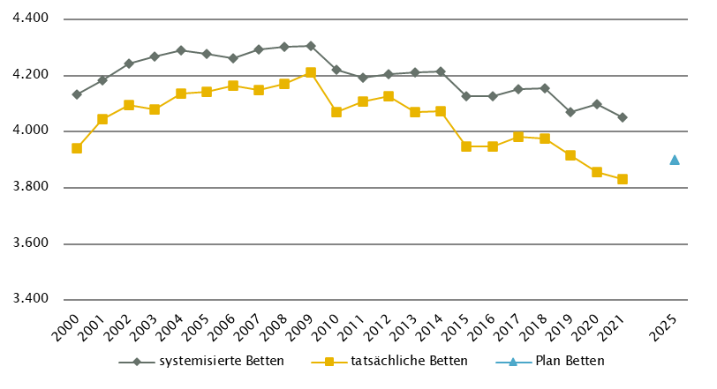
...
Großgeräte exkl. Funktionsgeräte(1) |  |  |  |  |  |  |  |  |  |  |  |  | Dialyse-Einheiten
Extramuraler Bereich | 11 | 5 | 13 | 4 | 2 | 2 | 0 | 0 | 0 | 0 | 0 | 0 | im extramuralen Bereich gesamt
GG IST 2021/GGP gesamt | 27 | 22 | 27 | 18 | 5 | 7 | 5 | 5 | 4 | 4 | 2 | 2 | DIA IST 2021/PLAN gesamt
(1) zusätzliche Funktionsgeräte: 2 CT
(2) CT und MR in Nicht-Fonds-KA (San. Kettenbrücke, K708) auch extramural versorgungswirksam
(3) COR in Akut KA (BKH Lienz, K714): inkl. einem DSA/COR-Kombinationsgerät
(4) MR, GG insgesamt: Zwei weitere MR mit Feldstärke < 1 Tesla zwischenzeitlich durch MR > 1 Tesla ersetzt (Standorte Imst, Sölden)

Anzahl der Betten in Fonds-KA gemäß KA-Statistik (BMSGPK) im Vergleich zu PLAN-Betten 2025 |  |  |  |  |  |  |  |  |  | Anzahl der Betten in Rehazentren gemäß KA-Statistik (BMSGPK) im Vergleich zu PLAN-Betten 2025 (ÖSG VO 2020)
Tirol |  |  |  |  |  |  |  |  |  | Versorgungszone West

Vorarlberg
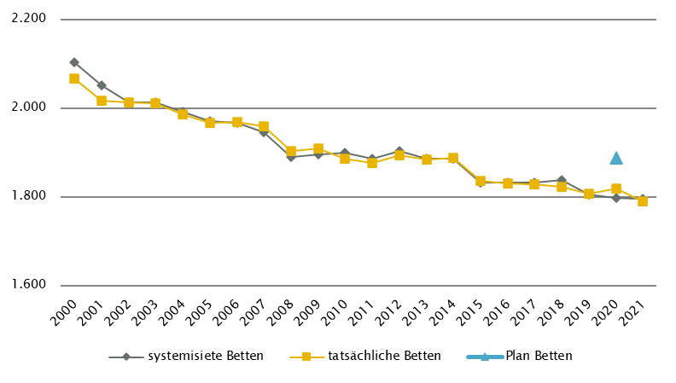
...
 |  |  |  |  |  |  |  |  |  |  |  |  | Dialyse-Einheiten
 |  |  | 4 | 4 | 2 | 3 | 3 | 3 | 2 | 2 | 1 | 1 | Akut KA gesamt | 22 | 22 | 22
Extramuraler Bereich | 4 | 1 | 6 | 4 | 0 | 0 | 0 | 0 | 0 | 0 | 0 | 0 | im extramuralen Bereich gesamt | 31 | 39 | 39
GG IST 2021/GGP gesamt | 11 | 7 | 10 | 8 | 2 | 3 | 3 | 3 | 2 | 2 | 1 | 1 | DIA IST 2021/PLAN gesamt | 53 | 61 | 61
(1) zusätzliche Funktionsgeräte: 1 CT
(2) MR im extram. Bereich: inklusive 1 Kooperation mit Akut-KA (KH Bludenz, K802)
(3) MR, GG insgesamt: ergänzend 1 MR mit einer Feldstärke < 1 Tesla eingerichtet (intramuraler Standort, sonstige Akut-KA: Lech); 1 weiteres MR mit
Feldstärke < 1 Tesla zwischenzeitlich durch MR > 1 Tesla ersetzt (extramuraler Standort: Lech)

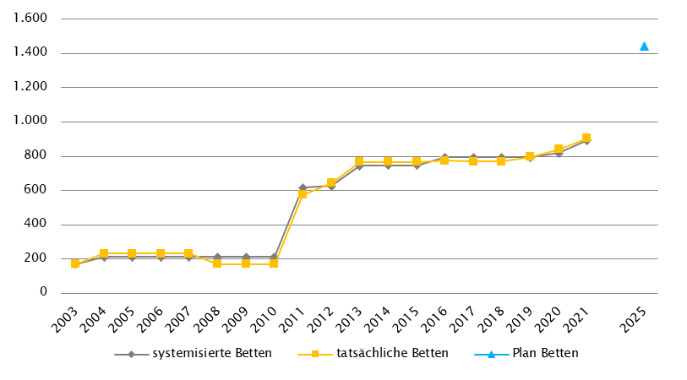
Anzahl der Betten in Fonds-KA gemäß KA-Statistik (BMSGPK) im Vergleich zu PLAN-Betten 2020 |  |  |  |  |  |  |  |  |  | Anzahl der Betten in Rehazentren gemäß KA-Statistik (BMSGPK) im Vergleich zu PLAN-Betten 2025 (ÖSG VO 2020)
Vorarlberg |  |  |  |  |  |  |  |  |  | Versorgungszone West

Wien
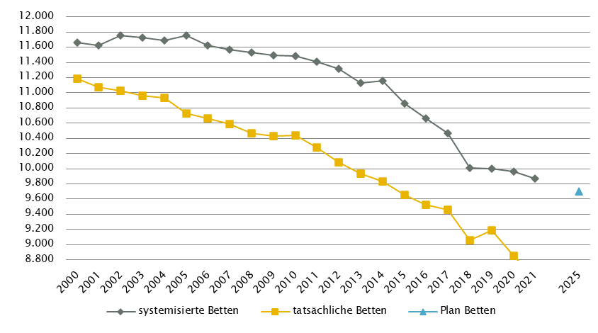
...
Großgeräte exkl. Funktionsgeräte(1)
(1) zusätzliche Funktionsgeräte: 10 CT, 2 MR, 1 COR
(2) CT in Fonds-KA: exkl. 1 Koop. mit extramuralem betreiber (Standort Hartmannspital; K915; von extramuralem Anbieter betrieben)
(3) MR, GG insgesamt: ergänzend 3 MR mit einer Feldstärke < 1 Tesla eingerichtet (je ein Standort in Fonds-KA, sonstige Akut-KA sowie extramural)
(4) In Wien soll es künftig im extramuralen Bereich integrierte Schnittbildzentren geben. Jedes Zentrum soll je 1 CT- und 1 MR-Gerät sowie sämtliche radiologische Leistungen anbieten.
(5) MR, Fonds-KA: Weiterführende Berücksichtigung des MR im K971 in Rubrik GGP in Abstimmung mit Umsetzung in K976
(6) STR: exklusive Gammaknife

Anzahl der Betten in Fonds-KA gemäß KA-Statistik (BMSGPK) im Vergleich zu PLAN-Betten 2020 | Anzahl der Betten in Rehazentren gemäß KA-Statistik (BMSGPK) im Vergleich zu PLAN-Betten 2025 (ÖSG VO 2020)
Wien | Versorgungszone Ost

